1.1) user management
ID | Test case name | Precondition | Test step | Tested data | Expected Result | Actual Result | Remark
Role Admin
Add User
ADD_USER_01 | Thêm người dùng mới với Tên nhân viên trống | Đăng nhập với vai trò Admin => Đi tới trang Admin => User Management => Users => Add Users | 1. Chọn User Role 2. Employee Name để trống 3. Chọn Status 4. Nhập Username 5. Nhập Password 6. Nhập Confirm Password 7. Bấm Save | User Role: Admin Status: Enable Username: Adminad Password: Admin123! Confirm Password: Admin123! | Có một thông báo lỗi cho biết rằng Tên nhân viên không được để trống | 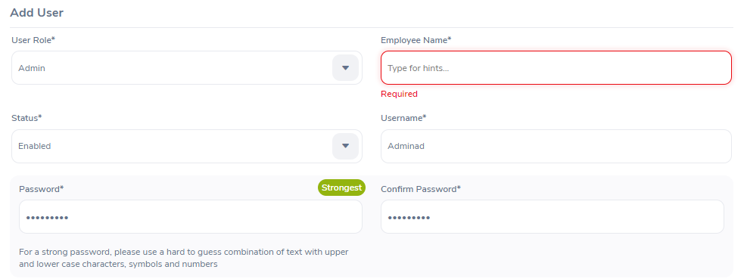 | Pass
ADD_USER_02 | Thêm người dùng mới với Tên nhân viên không tồn tại | Đăng nhập với vai trò Admin => Đi tới trang Admin => User Management => Users => Add Users | 1. Chọn User Role 2. Nhập Employee Name không tồn tại 3. Chọn Status 4. Nhập Username 5. Nhập Password 6. Nhập Confirm Password 7. Bấm Save | User Role: Admin Employee Name: abc Status: Enable Username: Adminad Password: Admin123! Confirm Password: Admin123! | Có một thông báo lỗi về tên này không tồn tại | 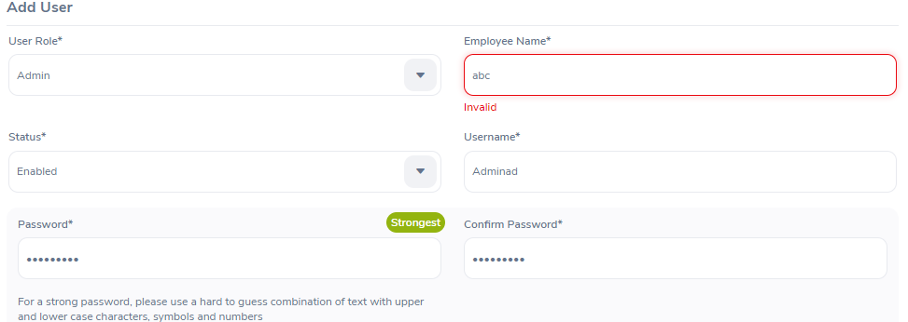 | Pass
ADD_USER_03 | Thêm người dùng mới với tên nhân viên tồn tại | Đăng nhập với vai trò Admin => Đi tới trang Admin => User Management => Users => Add Users | 1. Chọn User Role 2. Nhập Employee Name có sẵn 3. Chọn Status 4. Nhập Username 5. Nhập Password 6. Nhập Confirm Password 7. Bấm Save | User Role: Admin Employee Name: Orange Test Status: Enable Username: Adminad Password: Admin123! Confirm Password: Admin123! | Không báo lỗi | 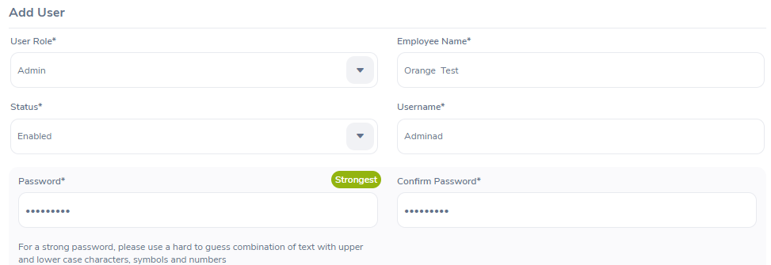 | Pass
ADD_USER_04 | Thêm người dùng mới với vai trò Admin | Đăng nhập với vai trò Admin => Đi tới trang Admin => User Management => Users => Add Users | 1. Chọn User Role là "Admin" 2. Nhập Employee Name 3. Chọn Status 4. Nhập Username 5. Nhập Password 6. Nhập Confirm Password 7. Bấm Save | User Role: Admin Employee Name: Orange Test Status: Enable Username: Adminad Password: Admin123! Confirm Password: Admin123! | Không báo lỗi |  | Pass
ADD_USER_05 | Thêm người dùng mới với vai trò ESS | Đăng nhập với vai trò Admin => Đi tới trang Admin => User Management => Users => Add Users | 1. Chọn User Role là "ESS" 2. Nhập Employee Name có sẵn 3. Chọn Status 4. Nhập Username 5. Nhập Password 6. Nhập Confirm Password 7. Bấm Save | User Role: ESS Employee Name: Orange Test Status: Enable Username: Essrole Password: Essrole!123 Confirm Password: Essrole!123 | Không báo lỗi |  | Pass
ADD_USER_06 | Thêm người dùng mới với tên tài khoản trống | Đăng nhập với vai trò Admin => Đi tới trang Admin => User Management => Users => Add Users | 1. Chọn User Role là "Admin" hoặc "ESS" 2. Nhập Employee Name có sẵn 3. Chọn Status 4. Username để trống 5. Nhập Password 6. Nhập Confirm Password 7. Bấm Save | User Role: Admin Employee Name: Orange Test Status: Enable Password: Admin123! Confirm Password: Admin123! | Có một thông báo lỗi cho biết rằng tài khoản không được để trống | 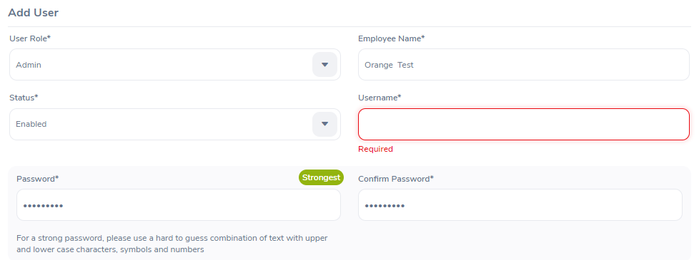 | Pass
ADD_USER_07 | Thêm người dùng mới với tên tài khoản ít hơn 5 ký tự | Đăng nhập với vai trò Admin => Đi tới trang Admin => User Management => Users => Add Users | 1. Chọn User Role là "Admin" hoặc "ESS" 2. Nhập Employee Name có sẵn 3. Chọn Status 4. Nhập Username có độ dài từ 5 ký tự trở xuống 5. Nhập Password 6. Nhập Confirm Password 7. Bấm Save | User Role: Admin Employee Name: Orange Test Status: Enable Username: Ad Password: Admin123! Confirm Password: Admin123! | Có một thông báo lỗi cho biết rằng tài khoản phải có độ dài từ 5 ký tự trở lên | 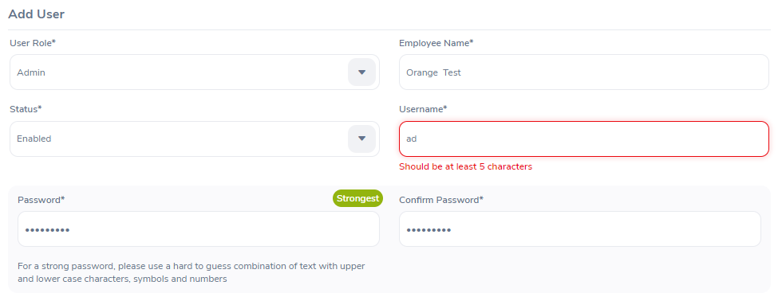
ADD_USER_08 | Thêm người dùng mới với tên tài khoản có độ dài từ 5 ký tự tở lên | Đăng nhập với vai trò Admin => Đi tới trang Admin => User Management => Users => Add Users | 1. Chọn User Role là "Admin" hoặc "ESS" 2. Nhập Employee Name có sẵn 3. Chọn Status 4. Nhập Username có độ dài từ 5 ký tự trở lên 5. Nhập Password 6. Nhập Confirm Password 7. Bấm Save | User Role: Admin Employee Name: Orange Test Status: Enable Username: Adminad Password: Admin123! Confirm Password: Admin123! | Không báo lỗi |  | Pass
ADD_USER_09 | Thêm người dùng mới với trạng thái "Enabled" | Đăng nhập với vai trò Admin => Đi tới trang Admin => User Management => Users => Add Users | 1. Chọn User Role là "Admin" hoặc "ESS" 2. Nhập Employee Name có sẵn 3. Chọn Status là "Enabled" 4.Nhập Username có độ dài từ 5 ký tự trở lên 5.Nhập Password 6.Nhập Confirm Password 7. Bấm Save | User Role: Admin Employee Name: Orange Test Status: Enable Username: Adminad Password: Admin123! Confirm Password: Admin123! | không báo lỗi |  | Pass
ADD_USER_10 | Thêm người dùng mới với trạng thái "Disabled" | Đăng nhập với vai trò Admin => Đi tới trang Admin => User Management => Users => Add Users | 1. Chọn User Role là "Admin" hoặc "ESS" 2. Nhập Employee Name 3. Chọn Status là "Disabled" 4. Nhập Username có độ dài từ 5 ký tự trở lên 5. Nhập Password 6. Nhập Confirm Password 7. Bấm Save | User Role: Admin Employee Name: Orange Test Status: Disabled Username: Adminad Password: Admin123! Confirm Password: Admin123! | không báo lỗi | 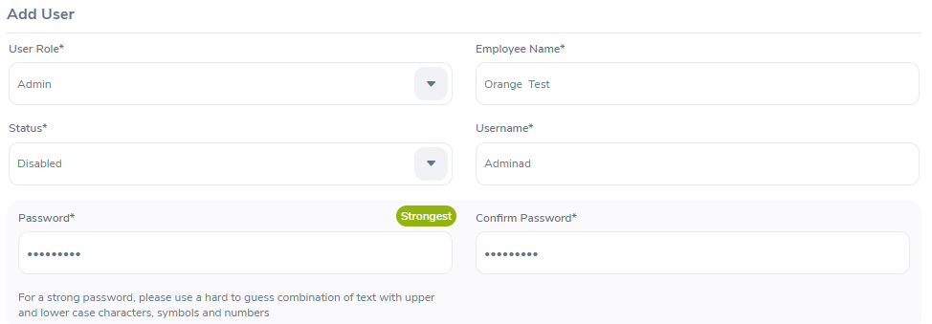 | Pass
ADD_USER_11 | Thêm người dùng mới với mật khẩu để trống | Đăng nhập với vai trò Admin => Đi tới trang Admin => User Management => Users => Add Users | 1. Chọn User Role là "Admin" hoặc "ESS" 2. Nhập Employee Name có sẵn 3. Chọn Status 4. Nhập Username có độ dài từ 5 ký tự trở lên 5. Password để trống 6.Nhập xác nhận mật khẩu 7. Bấm Save | User Role: Admin Employee Name: Orange Test Status: Disable Username: Adminad | Có một thông báo lỗi cho biết rằng mật khẩu không được để trống |  | Pass
ADD_USER_12 | Thêm người dùng mới với mật khẩu để trống ít hơn 8 ký tự | Đăng nhập với vai trò Admin => Đi tới trang Admin => User Management => Users => Add Users | 1. Chọn User Role là "Admin" hoặc "ESS" 2. Nhập Employee Name có sẵn 3. Chọn Status 4. Nhập Username có độ dài từ 5 ký tự trở lên 5. Nhập Password có độ dài từ 8 ký tự trở xuống 6. Bấm Save | User Role: Admin Employee Name: Orange Test Status: Enable Username: Adminad Password: Ad | Có một thông báo lỗi cho biết rằng mật khẩu phải có độ dài ít nhất là 8 ký tự | 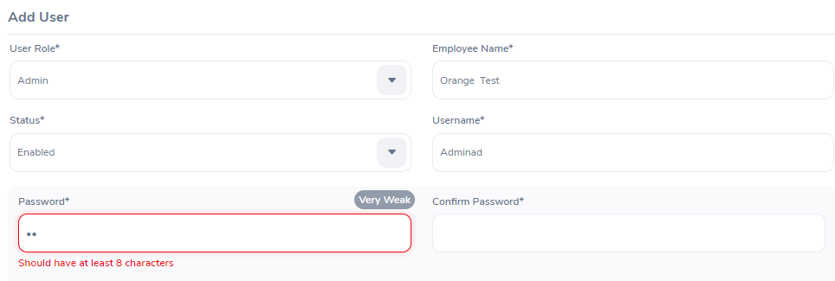 | Pass
ADD_USER_13 | Thêm người dùng mới với mật khẩu có độ dài từ 8 ký tự trở lên | Đăng nhập với vai trò Admin => Đi tới trang Admin => User Management => Users => Add Users | 1. Chọn User Role là "Admin" hoặc "ESS" 2. Nhập Employee Name 3. Chọn Status 4. Nhập Username có độ dài từ 5 ký tự trở lên 5. Nhập Password có độ dài từ 8 ký tự trở lên 6. Bấm Save | User Role: Admin Employee Name: Orange Test Status: Enable Username: Adminad Password: Admin123 | Không báo lỗi | 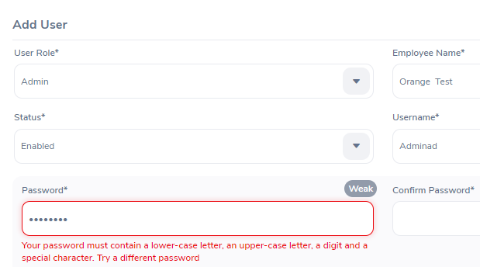 | Failed
ADD_USER_14 | Thêm người dùng mới với xác nhận mật khẩu để trống | Đăng nhập với vai trò Admin => Đi tới trang Admin => User Management => Users => Add Users | 1. Chọn User Role "Admin" hoặc "ESS" 2. Nhập Employee Name có sẵn 3. Chọn Status 4. Nhập Username có độ dài từ 5 ký tự trở lên 5. Nhập Password có độ dài từ 8 ký tự trở lên và phải chứa một chữ thường, một chữ in hoa, một chữ số và một ký tự đặc biệt. 6. Confirm Password để trống 7. Bấm Save | User Role: Admin Employee Name: Orange Test Status: Enable Username: Adminad Password: Admin123! | Có một thông báo lỗi cho biết rằng xác nhận mật khẩu không được để trống | 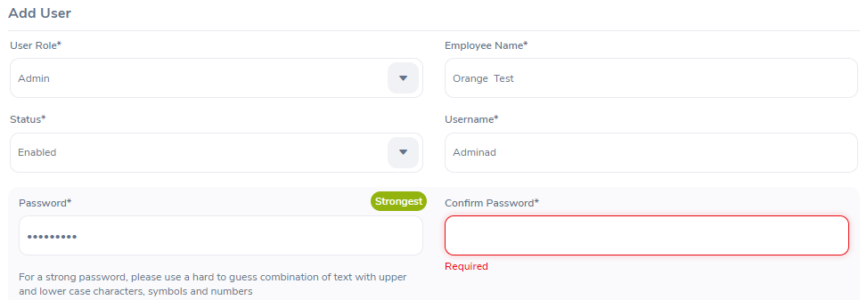 | Pass
ADD_USER_15 | Thêm người dùng mới với xác nhận mật khẩu không trùng với mật khẩu đã nhập | Đăng nhập với vai trò Admin => Đi tới trang Admin => User Management => Users => Add Users | 1. Chọn User Role "Admin" hoặc "ESS" 2. Nhập Employee Name có sẵn 3. Chọn Status 4. Nhập Username có độ dài từ 5 ký tự trở lên 5. Nhập Password có độ dài từ 8 ký tự trở lên và phải chứa một chữ thường, một chữ in hoa, một chữ số và một ký tự đặc biệt. 6. Nhập Confirm Password sai 7. Bấm Save | User Role: Admin Employee Name: Orange Test Status: Enable Username: Adminad Password: Admin123! Confirm Password: Admin123 | Thông báo lỗi cho biết rằng mật khẩu không khớp |  | Pass
ADD_USER_16 | Thêm người dùng mới với xác nhận mật khẩu trùng với mật khẩu đã nhập | Đăng nhập với vai trò Admin => Đi tới trang Admin => User Management => Users => Add Users | 1. Chọn User Role "Admin" hoặc "ESS" 2. Nhập Employee Name có sẵn 3. Chọn Status 4. Nhập Username có độ dài từ 5 ký tự trở lên 5. Nhập Password có độ dài từ 8 ký tự trở lên và phải chứa một chữ thường, một chữ in hoa, một chữ số và một ký tự đặc biệt. 6. Nhập Confirm Password trùng với Password 7. Bấm Save | User Role: Admin Employee Name: Orange Test Status: Disable Username: Adminad Password: Admin123! Confirm Password: Admin123! | Không báo lỗi |  | Pass
ADD_USER_17 | Thêm người dùng mới với tài khoản đã tồn tại | Đăng nhập với vai trò Admin => Đi tới trang Admin => User Management => Users => Add Users | 1. Chọn User Role "Admin" hoặc "ESS" 2. Nhập Employee Name có sẵn 3. Chọn Status 4. Nhập Username có độ dài từ 5 ký tự trở lên và trùng với tài khoản đã tồn tại 5. Nhập Password có độ dài từ 8 ký tự trở lên và phải chứa một chữ thường, một chữ in hoa, một chữ số và một ký tự đặc biệt. 6. Nhập Confirm Password trùng với Password 7. Bấm Save | User Role: Admin Employee Name: Admin Status: Enable Username: Admin Password: Admin123! Confirm Password: Admin123! | Có một thông báo lỗi cho biết rằng tên tài khoản đã tồn tại | 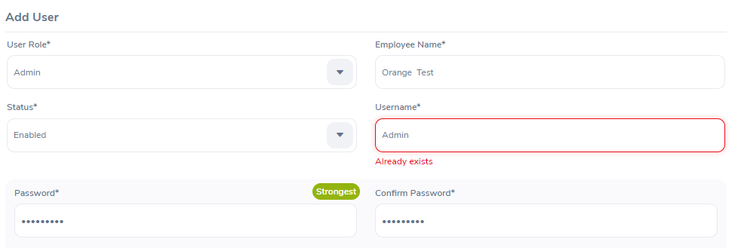 | Pass
ADD_USER_18 | Thêm người dùng mới và nhập đầy đủ thông tin | Đăng nhập với vai trò Admin => Đi tới trang Admin => User Management => Users => Add Users | 1. Chọn User Role "Admin" hoặc "ESS" 2. Nhập Employee Name có sẵn 3. Chọn Status 4. Nhập Username có độ dài từ 5 ký tự trở lên và trùng với tài khoản đã tồn tại 5. Nhập Password có độ dài từ 8 ký tự trở lên và phải chứa một chữ thường, một chữ in hoa, một chữ số và một ký tự đặc biệt. 6. Nhập Confirm Password trùng với Password 7. Bấm Save | User Role: Admin Employee Name: Orange Test Status: Enable Username: Adminad Password: Admin123! Confirm Password: Admin123! | Không báo lỗi |  | Pass
ADD_USER_19 | Thêm người dùng nhưng không nhập gì cả | Đăng nhập với vai trò Admin => Đi tới trang Admin => User Management => Users => Add Users | 1. Nhấn save |  | Có một thông báo lỗi cho biết rằng các trường không được để trống | 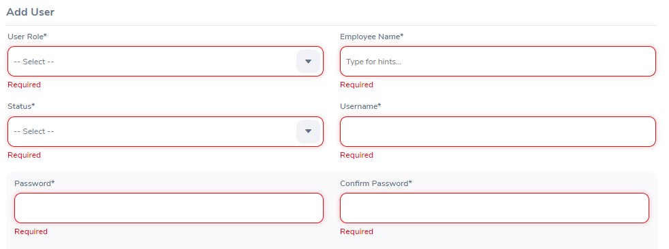 | Pass

ID | Test case name | Precondition | Test step | Tested data | Expected Result | Actual Result | Remark
Delete_User
DELETE_USER_01 | Xóa người dùng được chọn | Đăng nhập với vai trò quản trị viên => Đi tới trang quản trị => Quản lý người dùng => Người dùng | 1. Chọn người dùng cần xóa ở cột đầu tiên 2. Nhấn nút xóa 3. Hiển thị một thông báo xác nhận muốn xóa dữ liệu người dùng 4. Nhấn nút OK |  | Có một thông báo cho biết rằng xóa thành công Hiển thị lại bảng danh sách tất cả người dùng bên dưới với người dùng được chọn đã được xóa |  | Pass
DELETE_USER_02 | Xóa tất cả người dùng | Đăng nhập với vai trò quản trị viên => Đi tới trang quản trị => Quản lý người dùng => Người dùng | 1. Chọn ô đầu tiên trên cùng của cột đầu tiên 2. Nhấn nút xóa 3. Hiển thị một thông báo xác nhận muốn xóa dữ liệu người dùng 4. Nhấn nút OK |  | Có một thông báo cho biết rằng xóa thành công Hiển thị lại bảng danh sách tất cả người dùng đã được xóa |  | Pass

ID | Test case name | Precondition | Test step | Tested data | Expected Result | Actual Result | Remark
Search User
SEARCH_USER_01 | Search mà không cần nhập dữ liệu đầu vào | Đăng nhập bằng vai trò người dùng Admin Đi tới trang Admin => User Management | 1. Mở trang Admin 2. Nhấn nút Search 3. Danh mục tìm kiếm hiển thị 4. Kết luận kết quả 5. Đóng trang |  | Tất cả người dùng được hiển thị trong kết quả Danh sách bên dưới | 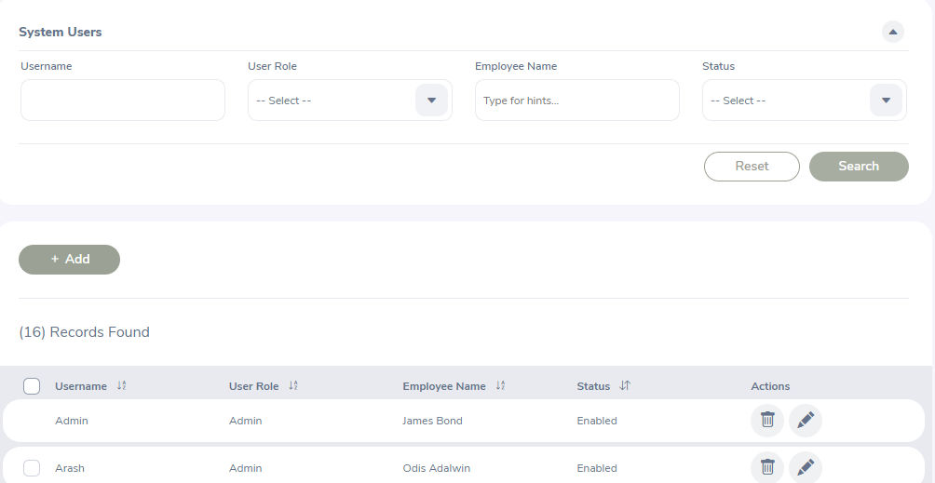 | Pass
SEARCH_USER_02 | Tìm kiếm mà chỉ nhập mỗi Username tồn tại | Đăng nhập bằng vai trò người dùng Admin Đi tới trang Admin => User Management | 1. Mở trang Admin 2. Nhấn ô Username 3. Điền Data 4. Nhấn nút Search 5. Danh mục tìm kiếm hiển thị 6. Kết luận kết quả 7. Đóng trang | Username: Admin | Hiển thị Username đã nhập nếu tồn tại | 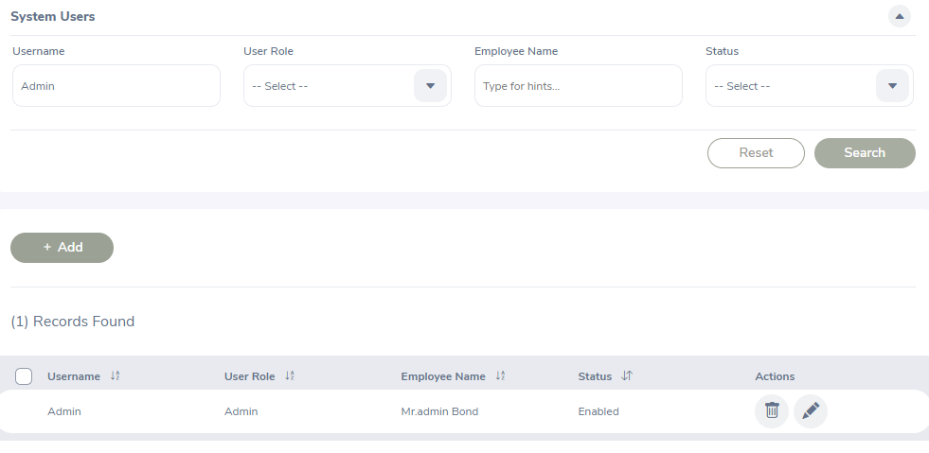 | Pass
SEARCH_USER_03 | Tìm kiếm mà chỉ nhập mỗi Username không tồn tại | Đăng nhập bằng vai trò người dùng Admin Đi tới trang Admin => User Management | 1. Mở trang Admin 2. Nhấn ô Username 3. Điền Data 4. Nhấn nút Search 5. Danh mục tìm kiếm hiển thị 6. Kết luận kết quả 7. Đóng trang | Username: ABC | Không hiển thị Username đã nhập do không tồn tại |  | Pass
SEARCH_USER_04 | Tìm kiếm người dùng với User Role là Admin | Đăng nhập bằng vai trò người dùng Admin Đi tới trang Admin => User Management | 1. Mở trang Admin 2. Nhấn ô User Role 3. Chọn Admin 4. Nhấn nút Search 5. Danh mục tìm kiếm hiển thị 6. Kết luận kết quả 7. Đóng trang | User Role: Admin | Hiển thị các người dùng có vai trò admin trong kết quả danh sách bên dưới | 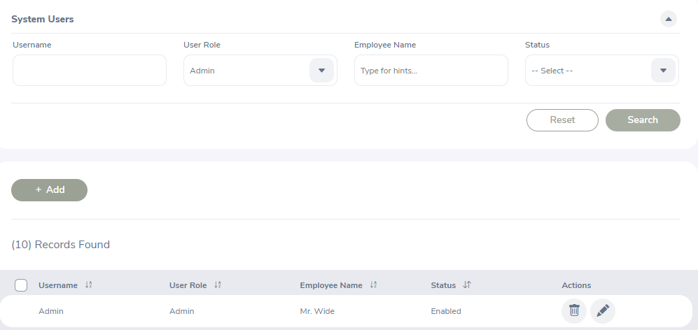 | Pass
SEARCH_USER_05 | Tìm kiếm người dùng với User Role là ESS | Đăng nhập bằng vai trò người dùng Admin Đi tới trang Admin => User Management | 1. Mở trang Admin 2. Nhấn ô User Role 3. Chọn ESS 4. Nhấn nút Search 5. Danh mục tìm kiếm hiển thị 6. Kết luận kết quả 7. Đóng trang | User Role: ESS | Hiển thị các người dùng có vai trò ESS trong kết quả danh sách bên dưới | 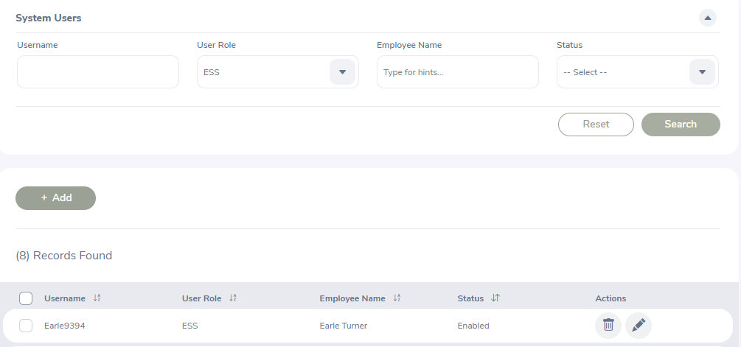 | Pass
SEARCH_USER_06 | Tìm kiếm người dùng chỉ nhập mỗi Employee Name | Đăng nhập bằng vai trò người dùng Admin Đi tới trang Admin => User Management | 1. Mở trang Admin 2. Nhấn ô Employee Name 3. Nhập Data 4. Nhấn nút Search 5. Danh mục tìm kiếm hiển thị 6. Kết luận kết quả 7. Đóng trang | Employee Name: Mr. World Wide | Hiển thị các người dùng có kết quả Employee Name tương ứng trong kết quả danh sách bên dưới | 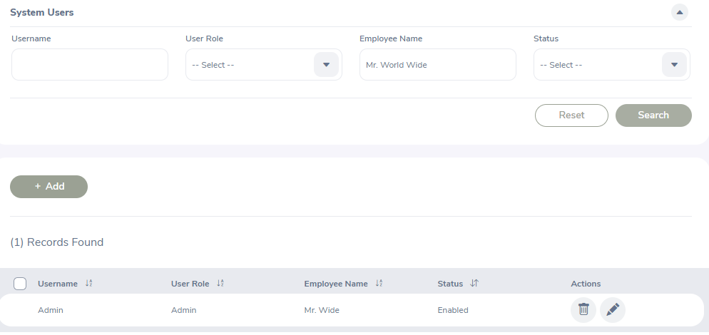 | Pass
SEARCH_USER_07 | Tìm kiếm người dùng với Employee Name không tồn tại | Đăng nhập bằng vai trò người dùng Admin Đi tới trang Admin => User Management | 1. Mở trang Admin 2. Nhấn ô Employee Name 3. Nhập Data 4. Nhấn nút Search 5. Danh mục tìm kiếm hiển thị 6. Kết luận kết quả 7. Đóng trang | Employee Name: ABC | Không hiển thị bảng danh sách kết quả bên dưới |  | Pass
SEARCH_USER_08 | Tìm kiếm người dùng với trang thái Enabled | Đăng nhập bằng vai trò người dùng Admin Đi tới trang Admin => User Management | 1. Mở trang Admin 2. Nhấn ô Status 3. Chọn Enabled 4. Nhấn nút Search 5. Danh mục tìm kiếm hiển thị 6. Kết luận kết quả 7. Đóng trang | Status: Enabled | Hiển thị các người dùng có trạng thái tương ứng trong kết quả danh sách bên dưới |  | Pass
SEARCH_USER_09 | Tìm kiếm người dùng với trang thái Disabled | Đăng nhập bằng vai trò người dùng Admin Đi tới trang Admin => User Management | 1. Mở trang Admin 2. Nhấn ô Status 3. Chọn Disabled 4. Nhấn nút Search 5. Danh mục tìm kiếm hiển thị 6. Kết luận kết quả 7. Đóng trang | Status: Disabled | Hiển thị các người dùng có trạng thái tương ứng trong kết quả danh sách bên dưới |  | Failed

ID | Test case name | Precondition | Test step | Tested data | Expected Result | Actual Result | Remark
Edit User
EDIT_USER_1 | Xem nội dung của mục người dùng | Đăng nhập bằng vai trò User Admin =>Đi tới trang Admin=> User Management=> User => Edit User | 1. Nhấp đúp vào cột Tên người dùng của bất kỳ mục người dùng nào 2. Kiểm tra nội dung dữ liệu của mục đã xem 3. Nhấn icon Edit |  | - Chỉnh sửa Trang người dùng được mở với dữ liệu chi tiết của người dùng đã chọn được tải - Chỉnh sửa dữ liệu được tải khi thêm mục mới - Tất cả các trường hiện chỉ được đọc - Nút Chỉnh sửa và Hủy đang hoạt động check box thay đổi mật khẩu chỉ đọc | 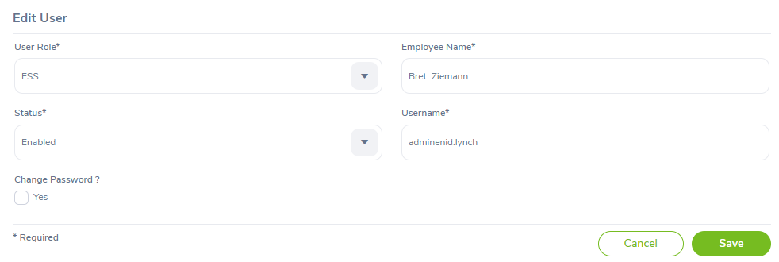 | Pass
EDIT_USER_2 | Chỉnh sửa vai trò của người dùng | Đăng nhập bằng vai trò User Admin => Đi tới trang Admin=> User Management=> User => Edit User | 1. Nhấn đúp vào cột Tên người dùng của bất kỳ mục người dùng nào 2. Kiểm tra nội dung dữ liệu của mục đã xem 3. Nhấn nút Edit 4. Tại trường User Role chọn Role Admin hoặc Ess 5. Nhấn sang trường khác hoặc nhấn nút Save | User Role: Admin | Hiển thị một thông báo đã thay đổi thành công |  | Pass
EDIT_USER_3 | Chỉnh sửa Tên nhân viên của người dùng | Đăng nhập bằng vai trò User Admin => Đi tới trang Admin => User Management=> User => Edit User | 1. Nhấn đúp vào cột Tên người dùng của bất kỳ mục người dùng nào 2. Kiểm tra nội dung dữ liệu của mục đã xem 3. Nhấn icon Edit 4. Tại trường Employee Name thay đổi tên nhân viên có sẵn 5. Nhấn sang trường khác hoặc nhấn nút Save | Employee name: Odis Adalwin | Hiển thị một thông báo đã thay đổi thành công |  | Pass
EDIT_USER_4 | Chỉnh sửa tài khoản của người dùng | Đăng nhập bằng vai trò User Admin => Đi tới trang Admin=> User Management=> User => Edit User | 1. Nhấn đúp vào cột Tên người dùng của bất kỳ mục người dùng nào 2. Kiểm tra nội dung dữ liệu của mục đã xem 3. Nhấn icon Edit 4. Tại trường Username thay đổi tài khoản 5. Nhấn sang trường khác hoặc nhấn nút Save | Username:Adminad | Hiển thị một thông báo đã thay đổi thành công |  | Pass
EDIT_USER_5 | Chỉnh sửa trạng thái của người dùng | Đăng nhập bằng vai trò User Admin => Đi tới trang Admin=> User Management=> User => Edit User | 1. Nhấn đúp vào cột Tên người dùng của bất kỳ mục người dùng nào 2. Kiểm tra nội dung dữ liệu của mục đã xem 3. Nhấn nút Edit 4. Tại trường User Role chọn Role Enabled hoặc Disabled 5. Nhấn sang trường khác hoặc nhấn nút Save | Status: Disabled | Hiển thị một thông báo đã thay đổi thành công |  | Pass
EDIT_USER_6 | Chỉnh sửa mật khẩu của người dùng | Đăng nhập bằng vai trò User Admin => Đi tới trang Admin=> User Management=> User => Edit User | 1. Nhấn đúp vào cột Tên người dùng của bất kỳ mục người dùng nào 2. Kiểm tra nội dung dữ liệu của mục đã xem 3. Nhấn nút Edit 4. Nhấn vào checkbox ở trường Thay đổi mật khẩu 5. Tại trường Mật khẩu và Xác nhận mật khẩu thay đổi mật khẩu phù hợp 6. Nhấn nút Save | Password: Admin123! Confirm Password: Admin123! | Hiển thị một thông báo đã thay đổi thành công |  | Pass
EDIT_USER_7 | Chỉnh sửa Tên nhân viên của người dùng với tên không tồn tại | Đăng nhập bằng vai trò User Admin => Đi tới trang Admin=> User Management=> User => Edit User | 1. Nhấn đúp vào cột Tên người dùng của bất kỳ mục người dùng nào 2. Kiểm tra nội dung dữ liệu của mục đã xem 3. Nhấn icon Edit 4. Tại trường Employee Name thay đổi tên nhân viên không tồn tại 5. Nhấn sang trường khác hoặc nhấn nút Save | Employee name: ABC | Hiển thị một thông báo cho biết rằng Tên nhân viên không tồn tại |  | Pass
EDIT_USER_8 | Chỉnh sửa Tên nhân viên để trống | Đăng nhập bằng vai trò User Admin => Đi tới trang Admin=> User Management=> User => Edit User | 1. Nhấn đúp vào cột Tên người dùng của bất kỳ mục người dùng nào 2. Kiểm tra nội dung dữ liệu của mục đã xem 3. Nhấn icon Edit 4. xóa trường Tên nhân viên 5. Nhấn sang trường khác hoặc nhấn nút Save |  | Hiển thị một thông báo cho biết rằng Tên nhân viên không được để trống | 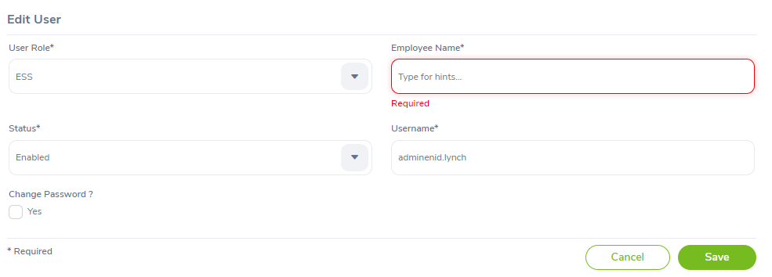 | Pass
EDIT_USER_9 | Chỉnh sửa Tài khoản với tên tài khoản đã tồn tại | Đăng nhập bằng vai trò User Admin => Đi tới trang Admin=> User Management=> User => Edit User | 1. Nhấn đúp vào cột Tên người dùng của bất kỳ mục người dùng nào 2. Kiểm tra nội dung dữ liệu của mục đã xem 3. Nhấn icon Edit 4. Tại trường Username thay đổi dữ liệu tài khoản đã tồn tại 5. Nhấn sang trường khác hoặc nhấn nút Save | Username: Alice.Duval | Hiển thị một thông báo cho biết rằng tên tài khoản đã tồn tại | 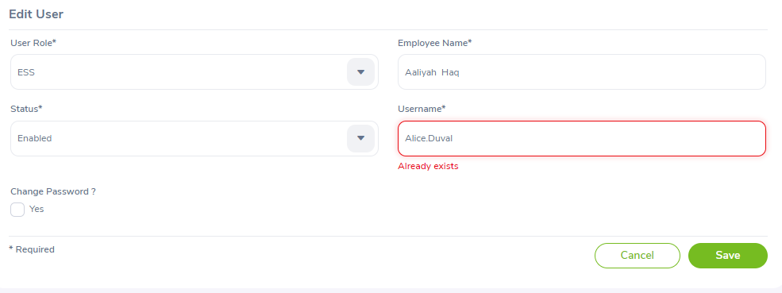 | Pass
EDIT_USER_10 | Chỉnh sửa Tài khoản với tên tài khoản để trống | Đăng nhập bằng vai trò User Admin => Đi tới trang Admin=> User Management=> User => Edit User | 1. Nhấn đúp vào cột Tên người dùng của bất kỳ mục người dùng nào 2. Kiểm tra nội dung dữ liệu của mục đã xem 3. Nhấn icon Edit 4. xóa trường tài khoản 5. Nhấn sang trường khác hoặc nhấn nút Save |  | Hiển thị một thông báo cho biết rằng tên tài khoản không được để trống | 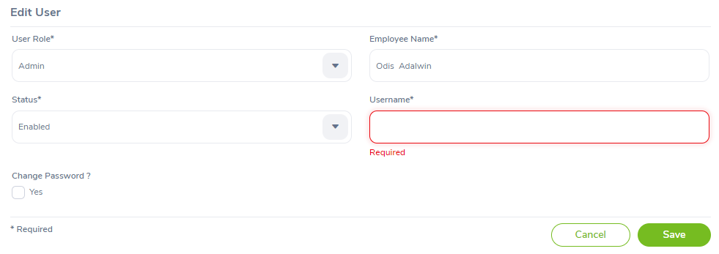 | Pass
EDIT_USER_11 | Chỉnh sửa Tài khoản với để trống toàn bộ | Đăng nhập bằng vai trò User Admin => Đi tới trang Admin=> User Management=> User => Edit User | 1. Nhấn đúp vào cột Tên người dùng của bất kỳ mục người dùng nào 2. Kiểm tra nội dung dữ liệu của mục đã xem 3. Nhấn icon Edit 4. Toàn bộ để trống 5. Nhấn nút Save |  | Hiển thị một thông báo mỗi trường không được để trống | 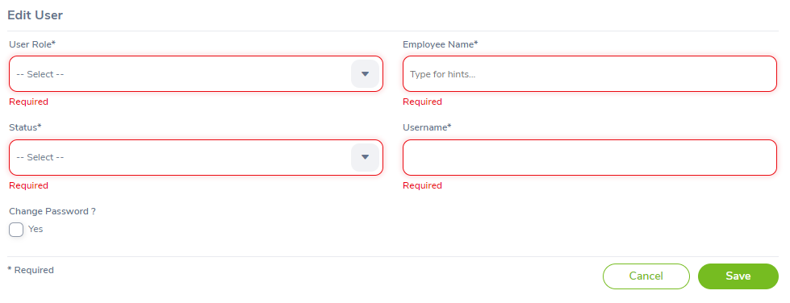 | Pass

1.2)Job
ID | Test case name | Precondition | Test step | Tested data | Expected Result | Actual Result | Remark
Job Titles Page
JOB_01 | Check GUI | Đăng nhập bằng vai trò Quản trị viên Chuyển đến trang Quản trị-> Công việc-> Chức danh | 1. Thực hiện danh sách kiểm tra chung |  | Kiểm tra kết quả như trong kiểm tra thông thường gui |  | Pass
JOB_02 | Kiểm tra nội dung của trang | Đăng nhập bằng vai trò Quản trị viên Chuyển đến trang Quản trị-> Công việc-> Chức danh | 1. Quan sát trang Chức danh công việc |  | Có 5 chức năng: Thêm, Sửa, Xem, Tìm kiếm, Xóa dữ liệu Chức danh công việc |  | Pass

ID | Test case name | Precondition | Test step | Tested data | Expected Result | Actual Result | Remark
Add Job Titile
ADD_JOB_1 | Thêm chức danh công việc với Job Title để trống | Đăng nhập bằng vai trò Quản trị viên Chuyển đến trang Quản trị-> Công việc-> Chức danh-> Thêm chức danh | 1. Xóa trường Job Title 2. Nhấn tab hoặc nhấn các trường khác |  | Hiển thị một thông báo lỗi cho biết rằng trường Job Title không được để trống |  | Pass
ADD_JOB_2 | Thêm chức danh công việc với Job Title trùng với dữ liệu đã có | Đăng nhập bằng vai trò Quản trị viên Chuyển đến trang Quản trị-> Công việc-> Chức danh-> Thêm chức danh | 1. nhập dữ liệu trùng Job Title với dữ liệu đã có 2. Nhấn tab hoặc nhấn các trường khác |  | Hiển thị một thông báo lỗi cho biết rằng Job Title đã tồn tại |  | Pass
ADD_JOB_3 | Thêm chức danh công việc với dữ liệu chưa tồn tại | Đăng nhập bằng vai trò Quản trị viên Chuyển đến trang Quản trị-> Công việc-> Chức danh-> Thêm chức danh | 1. nhập dữ liệu Job Title với dữ liệu chưa có 2. Nhấn tab hoặc nhấn các trường khác |  | Không báo lỗi |  | Pass
ADD_JOB_4 | Thêm chức danh công việc với mô tả công việc để trống | Đăng nhập bằng vai trò Quản trị viên Chuyển đến trang Quản trị-> Công việc-> Chức danh-> Thêm chức danh | 1. Xóa trường Job Description 2. Nhấn tab hoặc nhấn các trường khác |  | Không báo lỗi |  | Pass
ADD_JOB_5 | Thêm chức danh công việc với đặc tả công việc để trống | Đăng nhập bằng vai trò Quản trị viên Chuyển đến trang Quản trị-> Công việc-> Chức danh-> Thêm chức danh | 1. Xóa trường Job Specification 2. Nhấn tab hoặc nhấn các trường khác |  | Không báo lỗi |  | Pass
ADD_JOB_6 | Thêm chức danh công việc với ghi chú để trống | Đăng nhập bằng vai trò Quản trị viên Chuyển đến trang Quản trị-> Công việc-> Chức danh-> Thêm chức danh | 1. Xóa trường Note 2. Nhấn tab hoặc nhấn các trường khác |  | Không báo lỗi |  | Pass
ADD_JOB_7 | Thêm chức danh công việc vớ mô tả công việc có dữ liệu | Đăng nhập bằng vai trò Quản trị viên Chuyển đến trang Quản trị-> Công việc-> Chức danh-> Thêm chức danh | 1. nhập dữ liệu cho Job Description 2. Nhấn tab hoặc nhấn các trường khác |  | Không báo lỗi |  | Pass
ADD_JOB_8 | Thêm chức danh công việc với đặc tả công việc có dữ liệu | Đăng nhập bằng vai trò Quản trị viên Chuyển đến trang Quản trị-> Công việc-> Chức danh-> Thêm chức danh | 1. thêm tệp cho trường Job Specification 2. Nhấn tab hoặc nhấn các trường khác |  | Không báo lỗi |  | Pass
ADD_JOB_9 | Thêm chức danh công viêc với ghi chú có dữ liệu | Đăng nhập bằng vai trò Quản trị viên Chuyển đến trang Quản trị-> Công việc-> Chức danh-> Thêm chức danh | 1. nhập dữ liệu cho trường Note 2. Nhấn tab hoặc nhấn các trường khác |  | Không báo lỗi |  | Pass

ID | Test case name | Precondition | Test step | Tested data | Expected Result | Actual Result | Remark
Edit Job Titile
EDIT_JOB_1 | Xem nội dung của mục chức danh công việc | - Đăng nhập bằng vai trò người dùng Quản trị viên - Đi tới trang Quản trị-> Công việc-> Chức danh - Có một số công việc trong danh sách | 1. Nhấn đúp vào cột tên Chức danh công việc của bất ký mục chức danh nào 2. Kiểm tra nội dung dữ liệu của mục đã xem |  | - Chỉnh sửa Trang chức danh công việc được mở với dữ liệu chi tiết của chức danh công việc đã chọn được tải. - Chỉnh sửa dữ liệu dược tải khi thêm mục - Tất cả các trường hiện chỉ được đọc - Nút chỉnh sửa và Hủy đang hoạt động |  | Pass
EDIT_JOB_2 | Xóa tên chức danh công việc | - Đăng nhập bằng vai trò người dùng Quản trị viên - Đi tới trang Quản trị-> Công việc-> Chức danh - Có một số công việc trong danh sách | 1. Nhấn đúp vào cột tên Chức danh công việc của bất ký mục chức danh nào 2. Kiểm tra nội dung dữ liệu của mục đã xem 3. Nhấn nút chỉnh sửa 4. Xóa trường tên chức danh công việc 5. Nhấn tab hoặc nhấn sang các trường khác |  | Hiển thị một thông báo lỗi cho biết rằng trường chức danh công việc không được để tróng |  | Pass
EDIT_JOB_3 | Chỉnh sửa trường chức danh công việc thanh dữ liệu tồn tại | - Đăng nhập bằng vai trò người dùng Quản trị viên - Đi tới trang Quản trị-> Công việc-> Chức danh - Có một số công việc trong danh sách | 1. Nhấn đúp vào cột tên Chức danh công việc của bất ký mục chức danh nào 2. Kiểm tra nội dung dữ liệu của mục đã xem 3. Nhấn nút chỉnh sửa 4. Thay đổi dữ liệu thành dữ liệu đã tồn tại 5. Nhấn tab hoặc nhấn sang các trường khác |  | Hiển thị một thông báo lỗi cho biết rằng chức danh công việc đã tồn tại. |  | Pass
EDIT_JOB_4 | Chỉnh sửa trường chức danh công việc thành dữ chưa tồn tại | - Đăng nhập bằng vai trò người dùng Quản trị viên - Đi tới trang Quản trị-> Công việc-> Chức danh - Có một số công việc trong danh sách | 1. Nhấn đúp vào cột tên Chức danh công việc của bất ký mục chức danh nào 2. Kiểm tra nội dung dữ liệu của mục đã xem 3. Nhấn nút chỉnh sửa 4. Thay đổi dữ liệu thành dữ liệu chưa tồn tại 5. Nhấn tab hoặc nhấn sang các trường khác |  | Không báo lỗi |  | Pass
EDIT_JOB_5 | Chỉnh sửa chức danh công việc với mô tả công việc để trống | - Đăng nhập bằng vai trò người dùng Quản trị viên - Đi tới trang Quản trị-> Công việc-> Chức danh - Có một số công việc trong danh sách | 1. Xóa trường Job Description 2. Nhấn tab hoặc nhấn các trường khác |  | Không báo lỗi |  | Pass
EDIT_JOB_6 | Chỉnh sửa chức danh công việc với đặc tả công việc để trống | - Đăng nhập bằng vai trò người dùng Quản trị viên - Đi tới trang Quản trị-> Công việc-> Chức danh - Có một số công việc trong danh sách | 1. Xóa trường Job Specification 2. Nhấn tab hoặc nhấn các trường khác |  | Không báo lỗi |  | Pass
EDIT_JOB_7 | Chỉnh sửa chức danh công việc với ghi chú để trống | - Đăng nhập bằng vai trò người dùng Quản trị viên - Đi tới trang Quản trị-> Công việc-> Chức danh - Có một số công việc trong danh sách | 1. Xóa trường Note 2. Nhấn tab hoặc nhấn các trường khác |  | Không báo lỗi |  | Pass
EDIT_JOB_8 | Chỉnh sửa chức danh công việc vớ mô tả công việc có dữ liệu | - Đăng nhập bằng vai trò người dùng Quản trị viên - Đi tới trang Quản trị-> Công việc-> Chức danh - Có một số công việc trong danh sách | 1. nhập dữ liệu cho Job Description 2. Nhấn tab hoặc nhấn các trường khác |  | Không báo lỗi |  | Pass
EDIT_JOB_9 | Chỉnh sửa chức danh công việc với đặc tả công việc có dữ liệu | - Đăng nhập bằng vai trò người dùng Quản trị viên - Đi tới trang Quản trị-> Công việc-> Chức danh - Có một số công việc trong danh sách | 1. thêm tệp cho trường Job Specification 2. Nhấn tab hoặc nhấn các trường khác |  | Không báo lỗi |  | Pass
EDIT_JOB_10 | Chỉnh sửa chức danh công viêc với ghi chú có dữ liệu | - Đăng nhập bằng vai trò người dùng Quản trị viên - Đi tới trang Quản trị-> Công việc-> Chức danh - Có một số công việc trong danh sách | 1. nhập dữ liệu cho trường Note 2. Nhấn tab hoặc nhấn các trường khác |  | Không báo lỗi |  | Pass

ID | Test case name | Precondition | Test step | Tested data | Expected Result | Actual Result | Remark
Delete Job Titile
DELETE_JOB_1 | Xóa chức danh công việc được chọn | - Đăng nhập bằng vai trò người dùng Quản trị viên - Đi tới trang Quản trị-> Công việc-> Chức danh - Có một số công việc trong danh sách | 1. Chọn chức danh công việc cần xóa 2. Nhấn nút Xóa 3. Hiển thị một thông báo xác nhận muốn xóa dữ liệu 4. Nhấn nút OK |  | - Có một thông báo cho biết rằng xóa thành công - Hiển thị lại danh sách tất cả chức danh công việc bên dưới với chức danh công việc được chọn đã được xóa |  | Pass
DELETE_JOB_2 | Xóa tất cả chức danh công việc | - Đăng nhập bằng vai trò người dùng Quản trị viên - Đi tới trang Quản trị-> Công việc-> Chức danh - Có một số công việc trong danh sách | 1. Chọn ô đầu tiên trên cùng của cột đầu tiên 2. Nhấn nút xóa 3. Hiển thị một thông báo xác nhận muốn xóa dữ liệu người dùng 4. Nhân nút OK |  | Có một thông báo cho biết rằng xóa thành công Hiển thị lại bảng danh sách tất cả chức danh công việc đã được xóa |  | Pass

ID | Test case name | Precondition | Test step | Tested data | Expected Result | Actual Result | Remark
Add Pay Grades
ADD_PAY-GRADES_1 | Thêm Pay Grades với trường Tên để trống | Đăng nhập bằng vai trò Quản trị viên Chuyển đến trang Quản trị-> Công việc-> Pay Grades -> Thêm Pay Grades | 1. Xóa trường Tên Pay Grades 2. Nhấn tab hoặc nhấn các trường khác |  | Hiển thị một thông báo lỗi cho biết rằng trường Job Title không được để trống |  | Pass
ADD_PAY-GRADES_2 | Thêm Pay Grades với trường tên trùng với dữ liệu đã có | Đăng nhập bằng vai trò Quản trị viên Chuyển đến trang Quản trị-> Công việc-> Pay Grades -> Thêm Pay Grades | 1. nhập dữ liệu vào trường Tên Pay Grades trùng với dữ liệu đã có 2. Nhấn tab hoặc nhấn các trường khác |  | Hiển thị một thông báo lỗi cho biết rằng dữ liệu đã tồn tại |  | Pass
ADD_PAY-GRADES_3 | Thêm Pay Grades với dữ liệu chưa có | Đăng nhập bằng vai trò Quản trị viên Chuyển đến trang Quản trị-> Công việc-> Pay Grades -> Thêm Pay Grades | 1. nhập dữ liệu vào trường Tên Pay Grades với dữ liệu chưa tồn tại 2. Nhấn tab hoặc nhấn các trường khác |  | Không báo lỗi |  | Pass
ADD_PAY-GRADES_4 | Thêm Assigned Currency với trường Currency để trống | Đăng nhập bằng vai trò Quản trị viên Chuyển đến trang Quản trị-> Công việc-> Pay Grades -> Thêm Pay Grades -> Thêm Currency | 1. Thêm Pay Grades hoàn tất 2. Nhấn nút Thêm ở mục Assigned Currencies 3. Xóa trường Currency 4. Nhấn tab hoặc nhấn sang trường khác |  | Hiển thị một thông báo lỗi trường Currency không được để trống |  | Pass
ADD_PAY-GRADES_5 | Thêm Assigned Currency với trường Currency có dữ liệu không phù hợp | Đăng nhập bằng vai trò Quản trị viên Chuyển đến trang Quản trị-> Công việc-> Pay Grades -> Thêm Pay Grades -> Thêm Currency | 1. Thêm Pay Grades hoàn tất 2. Nhấn nút Thêm ở mục Assigned Currencies 3. Nhập dữ liệu không phù hợp 4. Nhấn tab hoặc nhấn sang trường khác |  | Hiển thị một thông báo lỗi cho biết rằng Currency không hợp lệ |  | Pass
ADD_PAY-GRADES_6 | Thêm Assigned Currency với trường Currency có dữ liệu phù hợp | Đăng nhập bằng vai trò Quản trị viên Chuyển đến trang Quản trị-> Công việc-> Pay Grades -> Thêm Pay Grades -> Thêm Currency | 1. Thêm Pay Grades hoàn tất 2. Nhấn nút Thêm ở mục Assigned Currencies 3. Nhập dữ liệu phù hợp 4. Nhấn tab hoặc nhấn sang trường khác |  | Không báo lỗi |  | Pass
ADD_PAY-GRADES_7 | Thêm Assigned Currency với trường Minimum Salary để trống | Đăng nhập bằng vai trò Quản trị viên Chuyển đến trang Quản trị-> Công việc-> Pay Grades -> Thêm Pay Grades -> Thêm Currency | 1. Thêm Pay Grades hoàn tất 2. Nhấn nút Thêm ở mục Assigned Currencies 3. Nhập dữ liệu phù hợp 4. Nhấn tab hoặc nhấn sang trường khác |  | Không báo lỗi |  | Pass
ADD_PAY-GRADES_8 | Thêm Assigned Currency với trường Minimum Salary có dữ liệu | Đăng nhập bằng vai trò Quản trị viên Chuyển đến trang Quản trị-> Công việc-> Pay Grades -> Thêm Pay Grades -> Thêm Currency | 1. Thêm Pay Grades hoàn tất 2. Nhấn nút Thêm ở mục Assigned Currencies 3. Nhập dữ liệu phù hợp 4. Nhấn tab hoặc nhấn sang trường khác |  | Không báo lỗi |  | Pass
ADD_PAY-GRADES_9 | Thêm Assigned Currency với trường Maximum Salary để trống | Đăng nhập bằng vai trò Quản trị viên Chuyển đến trang Quản trị-> Công việc-> Pay Grades -> Thêm Pay Grades -> Thêm Currency | 1. Thêm Pay Grades hoàn tất 2. Nhấn nút Thêm ở mục Assigned Currencies 3. Nhập dữ liệu phù hợp 4. Nhấn tab hoặc nhấn sang trường khác |  | Không báo lỗi |  | Pass
ADD_PAY-GRADES_10 | Thêm Assigned Currency với trường Maximum Salary có dữ liệu | Đăng nhập bằng vai trò Quản trị viên Chuyển đến trang Quản trị-> Công việc-> Pay Grades -> Thêm Pay Grades -> Thêm Currency | 1. Thêm Pay Grades hoàn tất 2. Nhấn nút Thêm ở mục Assigned Currencies 3. Nhập dữ liệu phù hợp 4. Nhấn tab hoặc nhấn sang trường khác |  | Không báo lỗi |  | Pass
ADD_PAY-GRADES_11 | Thêm Pay Grades mà không thêm Assigned Currency | Đăng nhập bằng vai trò Quản trị viên Chuyển đến trang Quản trị-> Công việc-> Pay Grades -> Thêm Pay Grades | 1. nhập dữ liệu vào trường Tên Pay Grades với dữ liệu chưa tồn tại 2. Nhấn tab hoặc nhấn các trường khác 3. Hiển thị bảng mục Chỉnh sửa Pay Grades 4. Nhấn nút Hủy |  | Không báo lỗi |  | Pass

ID | Test case name | Precondition | Test step | Tested data | Expected Result | Actual Result | Remark
Edit Pay Grades
EDIT_PAY-GRADES_1 | Xem nội dung của mục Pay Grades | - Đăng nhập bằng vai trò người dùng Quản trị viên - Đi tới trang Quản trị -> Công việc -> Pay Grades - Có một số Pay Grades trong danh sách | 1. Nhấn đúp vào cột tên Pay Grades của bất kỳ mục Pay Grades nào 2. Kiểm tra nội dung dữ liệu của mục đã xem |  | - Chỉnh sửa Trang Pay Grades được mở với dữ liệu chi tiết của Pay Grades đã chọn - Chỉnh sửa dữ liệu được tải khi thêm mục mới - Tất cả các trường hiện chỉ được đọc - Nút Chỉnh sửa và Hủy đang hoạt động - Nút Thêm và Xóa ở mục Assigned Currencies đang hoạt động |  | Pass
EDIT_PAY-GRADES_2 | Xóa trường Tên của mục Trang Chỉnh sửa Pay Grades | - Đăng nhập bằng vai trò người dùng Quản trị viên - Đi tới trang Quản trị -> Công việc -> Pay Grades - Có một số Pay Grades trong danh sách | 1. Nhấn đúp vào cột tên Pay Grades của bất kỳ mục Pay Grades nào 2. Kiểm tra nội dung dữ liệu của mục đã xem 3. Nhấn nút Chỉnh sửa ở mục Trang Chỉnh sửa Pay Grades 4. Xóa trường Tên 5. Nhấn nút save |  | Hiển thị một thông báo lỗi cho biết rằng trường Tên của mục Trang Chỉnh sửa Pay Grades không được để trống |  | Pass
EDIT_PAY-GRADES_3 | Thay đổi dữ liệu ở trường Tên của mục Trang Chỉnh sửa Pay Grades trùng với dữ liệu đã tồn tại | - Đăng nhập bằng vai trò người dùng Quản trị viên - Đi tới trang Quản trị -> Công việc -> Pay Grades - Có một số Pay Grades trong danh sách | 1. Nhấn đúp vào cột tên Pay Grades của bất kỳ mục Pay Grades nào 2. Kiểm tra nội dung dữ liệu của mục đã xem 3. Nhấn nút Chỉnh sửa ở mục Trang Chỉnh sửa Pay Grades 4. Thay đổi dữ liệu ở trường Tên trùng với dữ liệu đã có 5. Nhấn nút save |  | Hiển thị một thông báo lỗi cho biết rằng trường Tên của mục Trang Chỉnh sửa Pay Grades đã tồn tại |  | Pass
EDIT_PAY-GRADES_4 | Thay đổi dữ liệu ở trường Tên của mục Trang Chỉnh sửa Pay Grades trùng với dữ liệu chưa tồn tại | - Đăng nhập bằng vai trò người dùng Quản trị viên - Đi tới trang Quản trị -> Công việc -> Pay Grades - Có một số Pay Grades trong danh sách | 1. Nhấn đúp vào cột tên Pay Grades của bất kỳ mục Pay Grades nào 2. Kiểm tra nội dung dữ liệu của mục đã xem 3. Nhấn nút Chỉnh sửa ở mục Trang Chỉnh sửa Pay Grades 4. Thay đổi dữ liệu ở trường Tên thành dữ liệu chưa tồn tại 5. Nhấn nút save |  | Không báo lỗi |  | Pass
EDIT_PAY-GRADES_5 | Thêm Assigned Currency với trường Currency để trống | - Đăng nhập bằng vai trò người dùng Quản trị viên - Đi tới trang Quản trị -> Công việc -> Pay Grades - Có một số Pay Grades trong danh sách | 1. Nhấn đúp vào cột tên Pay Grades của bất kỳ mục Pay Grades nào 2. Kiểm tra nội dung dữ liệu của mục đã xem 3. Nhấn nút Thêm ở mục Trang Assigned Currencies 4. Xóa trường Currency 5. Nhấn nút save |  | Hiển thị một thông báo lỗi trường Currency không được để trống |  | Pass
EDIT_PAY-GRADES_6 | Thêm Assigned Currency với trường Currency có dữ liệu không phù hợp | - Đăng nhập bằng vai trò người dùng Quản trị viên - Đi tới trang Quản trị -> Công việc -> Pay Grades - Có một số Pay Grades trong danh sách | 1. Nhấn đúp vào cột tên Pay Grades của bất kỳ mục Pay Grades nào 2. Kiểm tra nội dung dữ liệu của mục đã xem 3. Nhấn nút Thêm ở mục Trang Assigned Currencies 4. Nhập dữ liệu không phù hợp 5. Nhấn nút save |  | Hiển thị một thông báo lỗi cho biết rằng Currency không hợp lệ |  | Pass
EDIT_PAY-GRADES_7 | Thêm Assigned Currency với trường Currency có dữ liệu phù hợp | - Đăng nhập bằng vai trò người dùng Quản trị viên - Đi tới trang Quản trị -> Công việc -> Pay Grades - Có một số Pay Grades trong danh sách | 1. Nhấn đúp vào cột tên Pay Grades của bất kỳ mục Pay Grades nào 2. Kiểm tra nội dung dữ liệu của mục đã xem 3. Nhấn nút Thêm ở mục Trang Assigned Currencies 3. Nhập dữ liệu phù hợp 4. Nhấn tab hoặc nhấn sang trường khác |  | Không báo lỗi |  | Pass
EDIT_PAY-GRADES_8 | Thêm Assigned Currency với trường Minimum Salary để trống | - Đăng nhập bằng vai trò người dùng Quản trị viên - Đi tới trang Quản trị -> Công việc -> Pay Grades - Có một số Pay Grades trong danh sách | 1. Nhấn đúp vào cột tên Pay Grades của bất kỳ mục Pay Grades nào 2. Kiểm tra nội dung dữ liệu của mục đã xem 3. Nhấn nút Thêm ở mục Trang Assigned Currencies 3. Nhập dữ liệu phù hợp 4. Nhấn tab hoặc nhấn sang trường khác |  | Không báo lỗi |  | Pass
EDIT_PAY-GRADES_9 | Thêm Assigned Currency với trường Minimum Salary có dữ liệu | - Đăng nhập bằng vai trò người dùng Quản trị viên - Đi tới trang Quản trị -> Công việc -> Pay Grades - Có một số Pay Grades trong danh sách | 1. Nhấn đúp vào cột tên Pay Grades của bất kỳ mục Pay Grades nào 2. Kiểm tra nội dung dữ liệu của mục đã xem 3. Nhấn nút Thêm ở mục Trang Assigned Currencies 3. Nhập dữ liệu phù hợp 4. Nhấn tab hoặc nhấn sang trường khác |  | Không báo lỗi |  | Pass
EDIT_PAY-GRADES_10 | Thêm Assigned Currency với trường Maximum Salary để trống | - Đăng nhập bằng vai trò người dùng Quản trị viên - Đi tới trang Quản trị -> Công việc -> Pay Grades - Có một số Pay Grades trong danh sách | 1. Nhấn đúp vào cột tên Pay Grades của bất kỳ mục Pay Grades nào 2. Kiểm tra nội dung dữ liệu của mục đã xem 3. Nhấn nút Thêm ở mục Trang Assigned Currencies 3. Nhập dữ liệu phù hợp 4. Nhấn tab hoặc nhấn sang trường khác |  | Không báo lỗi |  | Pass
EDIT_PAY-GRADES_11 | Thêm Assigned Currency với trường Maximum Salary có dữ liệu | - Đăng nhập bằng vai trò người dùng Quản trị viên - Đi tới trang Quản trị -> Công việc -> Pay Grades - Có một số Pay Grades trong danh sách | 1. Nhấn đúp vào cột tên Pay Grades của bất kỳ mục Pay Grades nào 2. Kiểm tra nội dung dữ liệu của mục đã xem 3. Nhấn nút Thêm ở mục Trang Assigned Currencies 3. Nhập dữ liệu phù hợp 4. Nhấn tab hoặc nhấn sang trường khác |  | Không báo lỗi |  | Pass
EDIT_PAY-GRADES_12 | Xóa Assigned Currencies được chọn | - Đăng nhập bằng vai trò người dùng Quản trị viên - Đi tới trang Quản trị -> Công việc -> Pay Grades - Có một số Pay Grades trong danh sách | 1. Nhấn đúp vào cột tên Pay Grades của bất kỳ mục Pay Grades nào 2. Kiểm tra nội dung dữ liệu của mục đã xem 3. Chọn Currency cần xóa ở mục Assigned Currencies 4. Nhấn nút Xóa |  | -Hiển thị một thông báo cho biết rằng đã xóa thành công - Hiển thị lại bảng danh sách tất cả Assigned Currencies bên dưới với Currency được chọn đã được xóa |  | Pass
EDIT_PAY-GRADES_13 | Xóa tất cả Assigned Currencies | - Đăng nhập bằng vai trò người dùng Quản trị viên - Đi tới trang Quản trị -> Công việc -> Pay Grades - Có một số Pay Grades trong danh sách | 1. Nhấn đúp vào cột tên Pay Grades của bất kỳ mục Pay Grades nào 2. Kiểm tra nội dung dữ liệu của mục đã xem 3. Chọn ô chọn tất cả Currency 4. Nhấn nút Xóa |  | Có một thông báo cho biết rằng xóa thành công Hiển thị lại bảng danh sách tất cả Assigned Currencies đã được xóa |  | Pass

ID | Test case name | Precondition | Test step | Tested data | Expected Result | Actual Result | Remark
Delete Pay Grades
DELETE_PAY-GRADES_1 | Xóa Pay Grades được chọn | - Đăng nhập bằng vai trò người dùng Quản trị viên - Đi tới trang Quản trị -> Công việc -> Pay Grades - Có một số Pay Grades trong danh sách | 1. Chọn Pay Grades cần xóa 2. Nhấn nút Xóa 3. Hiển thị bảng xác nhận xóa dữ liệu 4. Nhấn nút Ok |  | -Hiển thị một thông báo cho biết rằng đã xóa thành công - Hiển thị lại bảng danh sách tất cả Pay Grades bên dưới với Pay Grades được chọn đã được xóa |  | Pass
DELETE_PAY-GRADES_2 | Xóa tất cả Pay Grades | - Đăng nhập bằng vai trò người dùng Quản trị viên - Đi tới trang Quản trị -> Công việc -> Pay Grades - Có một số Pay Grades trong danh sách | 1. Chọn tất cả Pay Grades 2. Nhấn nút Xóa 3. Hiển thị bảng xác nhận xóa dữ liệu 4. Nhấn nút Ok |  | -Hiển thị một thông báo cho biết rằng đã xóa thành công - Hiển thị lại bảng danh sách tất cả Pay Grades đã được xóa |  | Pass

ID | Test case name | Precondition | Test step | Tested data | Expected Result | Actual Result | Remark
Add Employment Status
ADD_EMPLOYMENT_1 | Thêm tình trạng viêc làm với Tên để trống | - Đăng nhập với vai trò người Quản trị viên-> Đi tới trang Quản trị->Công việc-> Trình trạng viêc làm-> Thêm trình trạng công việc | 1. Xóa trường tên 2. Nhấn nút Lưu |  | Hiển thị một thông báo lỗi cho biết Tên của tình trạng công việc không được để trống |  | Pass
ADD_EMPLOYMENT_2 | Thêm tình trạng việc làm với dữ liệu đã tồn tại | - Đăng nhập với vai trò người Quản trị viên-> Đi tới trang Quản trị->Công việc-> Trình trạng viêc làm-> Thêm trình trạng công việc | 1. Nhập đữ liệu trùng với dữ liệu đã tồn tại 2. Nhấn nút Lưu |  | Hiển thị một thông báo lỗi cho biết rằng Tên của tình trạng công việc đã tồn tại |  | Pass
ADD_EMPlOYMENT_3 | Thêm tình trạng việc làm với dữ liệu chưa có | - Đăng nhập với vai trò người Quản trị viên-> Đi tới trang Quản trị->Công việc-> Trình trạng viêc làm-> Thêm trình trạng công việc | 1. Nhập dữ liệu với dữ liệu chưa có 2. Nhấn nút Lưu |  | Không báo lỗi |  | Pass

ID | Test case name | Precondition | Test step | Tested data | Expected Result | Actual Result | Remark
Edit Employment Status
EDIT_EMPLOYMENT_1 | Xem nội dung của tình trạng việc làm | - Đăng nhập với vai trò người dùng Quản trị viên - Đi tới trang Quản trị -> Công việc -> Employment Status - Có một số Tình trạng công việc trong danh sách | 1. Nhấn đúp vào cột tên Employment Status của bất kì mục Employment Status nào 2. Kiểm tra nội dung của dữ liệu của mục đã xem |  | - Chỉnh sửa Trang Employment Status được mở với dữ liệu chi tiết của Employment Status đã chọn - Chỉnh sửa dữ liệu được tải khi thêm mục mới - Tất cả các trường hiện đang hoạt động - Nút Lưu và Hủy đang hoạt động |  | Pass
EDIT_EMPLOYMENT_2 | Chỉnh sửa tên tình trạng việc làm thành tên trống | - Đăng nhập với vai trò người dùng Quản trị viên - Đi tới trang Quản trị -> Công việc -> Employment Status - Có một số Tình trạng công việc trong danh sách | 1. Nhấn đúp vào cột tên Employment Status của bất kì mục Employment Status nào 2. Kiểm tra nội dung của dữ liệu của mục đã xem 3. Xóa dữ liệu trường tên 4. Nhấn nút save |  | - Hiển thị một thông báo lỗi cho biết rằng tên tình trạng việc làm không được để trống |  | Pass
EDIT_EMPLOYMENT_3 | Thay đổi dữ liệu của trường tên tình trang việc làm trùng với dữ liệu đã tồn tại | - Đăng nhập với vai trò người dùng Quản trị viên - Đi tới trang Quản trị -> Công việc -> Employment Status - Có một số Tình trạng công việc trong danh sách | 1. Nhấn đúp vào cột tên Employment Status của bất kì mục Employment Status nào 2. Kiểm tra nội dung của dữ liệu của mục đã xem 3. thay đổi dữ liệu của trường tên thành dữ liệu đã tồn tại 4. Nhấn nút save |  | - Hiển thị một thông báo lỗi cho biết rằng tên tình trạng việc làm đã tồn tại |  | Pass
EDIT_EMPLOYMENT_4 | Thay đổi dữ liệu của trường tên tình trạng việc làm với dữ liệu chưa có | - Đăng nhập với vai trò người dùng Quản trị viên - Đi tới trang Quản trị -> Công việc -> Employment Status - Có một số Tình trạng công việc trong danh sách | 1. Nhấn đúp vào cột tên Employment Status của bất kì mục Employment Status nào 2. Kiểm tra nội dung của dữ liệu của mục đã xem 3. thay đổi dữ liệu của trường tên thành dữ liệu chưa tồn tại 4. Nhấn nút save |  | Không báo lỗi |  | Pass

ID | Test case name | Precondition | Test step | Tested data | Expected Result | Actual Result | Remark
Delete Employment Status
DELETE_EMPLOYMENT_1 | Xóa tình trạng việc làm được chọn | - Đăng nhập với vai trò người dùng Quản trị viên - Đi tới trang Quản trị -> Công việc -> Employment Status - Có một số Tình trạng công việc trong danh sách | 1. Chọn tình trạng việc làm cần xóa 2. Nhấn nút Xóa 3. Hiển thị một thông báo xác nhận xóa dữ liệu 4. Nhấn nút OK |  | - Hiển thị một thông báo cho biết xóa thành công - Hiển thị lại bảng danh sách tất cả Employment Status bên dưới với Employment Status được chọn đã được xóa |  | Pass
DELETE_EMPLOYMENT_2 | Xóa tất cả tình trạng việc làm | - Đăng nhập với vai trò người dùng Quản trị viên - Đi tới trang Quản trị -> Công việc -> Employment Status - Có một số Tình trạng công việc trong danh sách | 1. Chọn tất cả tình trạng việc làm 2. Nhấn nút Xóa 3. Hiển thị một thông báo xác nhận xóa dữ liệu 4. Nhấn nút OK |  | -Hiển thị một thông báo cho biết rằng đã xóa thành công - Hiển thị lại bảng danh sách tất cả Employment Status đã được xóa |  | Pass

ID | Test case name | Precondition | Test step | Tested data | Expected Result | Actual Result | Remark
Add Job Categories
ADD_CATEGORIES_1 | Thêm danh mục công việc với Tên để trống | - Đăng nhập với vai trò người Quản trị viên-> Đi tới trang Quản trị->Công việc-> Danh Mục Công việc-> Thêm trình trạng công việc | 1. Xóa trường tên 2. Nhấn nút Lưu |  | Hiển thị một thông báo lỗi cho biết Tên của Danh Mục Công việc không được để trống |  | Pass
ADD_CATEGORIES_2 | Thêm danh mục công việc với dữ liệu đã tồn tại | - Đăng nhập với vai trò người Quản trị viên-> Đi tới trang Quản trị->Công việc-> Danh Mục Công việc-> Thêm trình trạng công việc | 1. Nhập đữ liệu trùng với dữ liệu đã tồn tại 2. Nhấn nút Lưu |  | Hiển thị một thông báo lỗi cho biết rằng Tên của Danh Mục Công việc đã tồn tại |  | Pass
ADD_CATEGORIES_3 | Thêm danh mục công việc với dữ liệu chưa có | - Đăng nhập với vai trò người Quản trị viên-> Đi tới trang Quản trị->Công việc-> Danh Mục Công việc-> Thêm trình trạng công việc | 1. Nhập dữ liệu với dữ liệu chưa có 2. Nhấn nút Lưu |  | Không báo lỗi |  | Pass

ID | Test case name | Precondition | Test step | Tested data | Expected Result | Actual Result | Remark
Delete Employment Status
DELETE_EMPLOYMENT_1 | Xóa tình trạng việc làm được chọn | - Đăng nhập với vai trò người dùng Quản trị viên - Đi tới trang Quản trị -> Công việc -> Employment Status - Có một số Tình trạng công việc trong danh sách | 1. Chọn tình trạng việc làm cần xóa 2. Nhấn nút Xóa 3. Hiển thị một thông báo xác nhận xóa dữ liệu 4. Nhấn nút OK |  | - Hiển thị một thông báo cho biết xóa thành công - Hiển thị lại bảng danh sách tất cả Employment Status bên dưới với Employment Status được chọn đã được xóa |  | Pass
DELETE_EMPLOYMENT_2 | Xóa tất cả tình trạng việc làm | - Đăng nhập với vai trò người dùng Quản trị viên - Đi tới trang Quản trị -> Công việc -> Employment Status - Có một số Tình trạng công việc trong danh sách | 1. Chọn tất cả tình trạng việc làm 2. Nhấn nút Xóa 3. Hiển thị một thông báo xác nhận xóa dữ liệu 4. Nhấn nút OK |  | -Hiển thị một thông báo cho biết rằng đã xóa thành công - Hiển thị lại bảng danh sách tất cả Employment Status đã được xóa |  | Pass

ID | Test case name | Precondition | Test step | Tested data | Expected Result | Actual Result | Remark
Add Job Categories
ADD_CATEGORIES_1 | Thêm danh mục công việc với Tên để trống | - Đăng nhập với vai trò người Quản trị viên-> Đi tới trang Quản trị->Công việc-> Danh Mục Công việc-> Thêm trình trạng công việc | 1. Xóa trường tên 2. Nhấn nút Lưu |  | Hiển thị một thông báo lỗi cho biết Tên của Danh Mục Công việc không được để trống |  | Pass
ADD_CATEGORIES_2 | Thêm danh mục công việc với dữ liệu đã tồn tại | - Đăng nhập với vai trò người Quản trị viên-> Đi tới trang Quản trị->Công việc-> Danh Mục Công việc-> Thêm trình trạng công việc | 1. Nhập đữ liệu trùng với dữ liệu đã tồn tại 2. Nhấn nút Lưu |  | Hiển thị một thông báo lỗi cho biết rằng Tên của Danh Mục Công việc đã tồn tại |  | Pass
ADD_CATEGORIES_3 | Thêm danh mục công việc với dữ liệu chưa có | - Đăng nhập với vai trò người Quản trị viên-> Đi tới trang Quản trị->Công việc-> Danh Mục Công việc-> Thêm trình trạng công việc | 1. Nhập dữ liệu với dữ liệu chưa có 2. Nhấn nút Lưu |  | Không báo lỗi |  | Pass

ID | Test case name | Precondition | Test step | Tested data | Expected Result | Actual Result | Remark
Edit Job Categories
EDIT_CATEGORIES_1 | Xem nội dung của Danh Mục Công việc | - Đăng nhập với vai trò người dùng Quản trị viên - Đi tới trang Quản trị -> Công việc -> Job Categories - Có một số Danh Mục Công việc trong danh sách | 1. Nhấn đúp vào cột tên Job Categories của bất kì mục Job Categories nào 2. Kiểm tra nội dung của dữ liệu của mục đã xem |  | - Chỉnh sửa Trang Job Categories được mở với dữ liệu chi tiết của Job Categories đã chọn - Chỉnh sửa dữ liệu được tải khi thêm mục mới - Tất cả các trường hiện đang hoạt động - Nút Lưu và Hủy đang hoạt động |  | Pass
EDIT_CATEGORIES_2 | Chỉnh sửa tên Danh Mục Công việc thành tên trống | - Đăng nhập với vai trò người dùng Quản trị viên - Đi tới trang Quản trị -> Công việc -> Job Categories - Có một số Danh Mục Công việc trong danh sách | 1. Nhấn đúp vào cột tên Job Categories của bất kì mục Job Categories nào 2. Kiểm tra nội dung của dữ liệu của mục đã xem 3. Xóa dữ liệu trường tên 4. Nhấn nút save |  | - Hiển thị một thông báo lỗi cho biết rằng tên Danh Mục Công việc không được để trống |  | Pass
EDIT_CATEGORIES_3 | Thay đổi dữ liệu của trường tên Danh Mục Công việc trùng với dữ liệu đã tồn tại | - Đăng nhập với vai trò người dùng Quản trị viên - Đi tới trang Quản trị -> Công việc -> Job Categories - Có một số Danh Mục Công việc trong danh sách | 1. Nhấn đúp vào cột tên Job Categories của bất kì mục Job Categoriess nào 2. Kiểm tra nội dung của dữ liệu của mục đã xem 3. thay đổi dữ liệu của trường tên thành dữ liệu đã tồn tại 4. Nhấn nút save |  | - Hiển thị một thông báo lỗi cho biết rằng tên Danh Mục Công việc đã tồn tại |  | Pass
EDIT_CATEGORIES_4 | Thay đổi dữ liệu của trường tên Danh Mục Công việc với dữ liệu chưa có | - Đăng nhập với vai trò người dùng Quản trị viên - Đi tới trang Quản trị -> Công việc -> Job Categories - Có một số Danh Mục Công việc trong danh sách | 1. Nhấn đúp vào cột tên Job Categories của bất kì mục Job Categories nào 2. Kiểm tra nội dung của dữ liệu của mục đã xem 3. thay đổi dữ liệu của trường tên thành dữ liệu chưa tồn tại 4. Nhấn nút save |  | Không báo lỗi |  | Pass

ID | Test case name | Precondition | Test step | Tested data | Expected Result | Actual Result | Remark
Add WorkShifts
ADD_WS_01 | Thêm ca làm việc mới | Đăng nhập với vai trò Admin Di chuyển Admin->Job->Work Shifts->Add | 1. Chọn Add 2. Điền vào các ô: + Tên ca làm việc + Giờ làm việc: Từ … đến … Mấy tiếng: … + Chọn nhân viên có sẵn + Chọn Add vào Assigned Employee | Điền vào các ô: + Tên ca làm việc + Giờ làm việc: Từ … đến … Mấy tiếng: … + Chọn nhân viên có sẵn + Chọn Add vào Assigned Employee | Lưu thành công | Lưu thành công | Pass
ADD_WS_02 | Không điền tên ca làm việc | Đăng nhập với vai trò Admin Di chuyển Admin->Job->Work Shifts->Add | 1. Chọn Add 2. Không điền vào ô: + Tên ca làm việc | Không điền vào ô: + Tên ca làm việc | Lỗi: tên ca làm việc cần phải được nhập theo yêu cầu | Lỗi: tên ca làm việc cần phải được nhập theo yêu cầu | Pass

ID | Test case name | Precondition | Test step | Tested data | Expected Result | Actual Result | Remark
Edit WorkShifts
EDIT_WS_01 | Sửa tên ca làm việc | Đăng nhập với vai trò Admin Di chuyển Admin->Job->Work Shifts | 1. Nhấp 2 lần bất kì vào ca làm việc 2. Thay đổi tên ca làm việc |  | Lưu thành công | Lưu thành công
EDIT_WS_02 | Sửa ca giờ làm việc | Đăng nhập với vai trò Admin Di chuyển Admin->Job->Work Shifts | 1. Nhấp 2 lần bất kì vào ca làm việc 2. Thay đổi giờ làm việc của ca làm việc đó |  | Lưu thành công | Lưu thành công
EDIT_WS_03 | Thêm nhân viên vào ca làm việc | Đăng nhập với vai trò Admin Di chuyển Admin->Job->Work Shifts | 1. Nhấp 2 lần bất kì vào ca làm việc 2. Thêm nhân viên mới vào ca làm việc đó |  | Lưu thành công | Lưu thành công

ID | Test case name | Precondition | Test step | Tested data | Expected Result | Actual Result | Remark
Delete WorkShifts
DELETE_WS_01 | Xóa ca làm việc được chọn | Đăng nhập với vai trò Admin Di chuyển Admin->Job->Work Shifts | 1. Tích vào ô ca làm việc cần xóa 2. Chọn Delete |  | Lưu thành công | Lưu thành công
DELETE_WS_03 | Xóa tất car ca làm việc | Đăng nhập với vai trò Admin Di chuyển Admin->Job->Work Shifts | 1. Tích vào ô tất cả ca việc làm 2. Chọn Delete |  | Lưu thành công | Lưu thành công

1.3) organization
ID | Test case name | Precondition | Test step | Tested data | Expected Result | Actual Result | Remark
Edit General Information
Edit_General_Infomation_1 | Xem nội dung của mục tổ chức | - Đăng nhập bằng vai trò người dùng Quản trị viên - Đi tới trang Quản trị-> Tổ chức-> Thông tin chung - Hiển thị bảng thông tin chung của tổ chức | 1. Nhấn vào mục thông tin chung của Tổ chức 2. Kiểm tra nội dung dữ liệu của mục đã xem |  | - Chỉnh sửa trang thông tin chung được mở với dữ liệu chi tiết của tổ chức đã hiển thị - Chỉnh sửa dữ liệu được tải thêm mục mới -Tất cả các trường hiện chỉ được đọc - Nút chỉnh sửa hoặc hủy đang hoạt động
Edit_General_Infomation_2 | Chỉnh sửa tên tổ chức | - Đăng nhập bằng vai trò người dùng Quản trị viên - Đi tới trang Quản trị-> Tổ chức-> Thông tin chung - Hiển thị bảng thông tin chung của tổ chức | 1. Nhấn vào mục thông tin chung của Tổ chức 2. Kiểm tra nội dung dữ liệu của mục đã xem 3. Nhấn nút Chỉnh sửa 4. Tại trường Tên tổ chức nhập dữ liệu tên tổ chức phù hợp 5. Nhấn nút save |  | - Thông tin được thay đổi Không báo lỗi
Edit_General_Infomation_3 | Chỉnh sửa số điện thoại | - Đăng nhập bằng vai trò người dùng Quản trị viên - Đi tới trang Quản trị-> Tổ chức-> Thông tin chung - Hiển thị bảng thông tin chung của tổ chức | 1. Nhấn vào mục thông tin chung của Tổ chức 2. Kiểm tra nội dung dữ liệu của mục đã xem 3. Nhấn nút Chỉnh sửa 4. Tại trường Số điện thoại nhập dữ liệu chữ 5. Nhấn nút save |  | - Hiển thị một thông báo rằng số điện thoại chỉ được nhập số và + - / ()
Edit_General_Infomation_4 | Chỉnh sửa số điện thoại | - Đăng nhập bằng vai trò người dùng Quản trị viên - Đi tới trang Quản trị-> Tổ chức-> Thông tin chung - Hiển thị bảng thông tin chung của tổ chức | 1. Nhấn vào mục thông tin chung của Tổ chức 2. Kiểm tra nội dung dữ liệu của mục đã xem 3. Nhấn nút Chỉnh sửa 4. Tại trường Số điện thoại nhập dữ liệu số 5. Nhấn nút save |  | không báo lỗi
'Edit_General_Infomation_4 | Chỉnh sửa số fax | - Đăng nhập bằng vai trò người dùng Quản trị viên - Đi tới trang Quản trị-> Tổ chức-> Thông tin chung - Hiển thị bảng thông tin chung của tổ chức | 1. Nhấn vào mục thông tin chung của Tổ chức 2. Kiểm tra nội dung dữ liệu của mục đã xem 3. Nhấn nút Chỉnh sửa 4. Tại trường Số fax nhập dữ liệu chữ 5. Nhấn nút save |  | - Hiển thị một thông báo rằng số điện thoại chỉ được nhập số và + - / ()
Edit_General_Infomation_5 | Chỉnh sửa số fax | - Đăng nhập bằng vai trò người dùng Quản trị viên - Đi tới trang Quản trị-> Tổ chức-> Thông tin chung - Hiển thị bảng thông tin chung của tổ chức | 1. Nhấn vào mục thông tin chung của Tổ chức 2. Kiểm tra nội dung dữ liệu của mục đã xem 3. Nhấn nút Chỉnh sửa 4. Tại trường Số fax nhập dữ liệu số 5. Nhấn nút save |  | không báo lỗi
Edit_General_Infomation_6 | Chỉnh sửa Email | - Đăng nhập bằng vai trò người dùng Quản trị viên - Đi tới trang Quản trị-> Tổ chức-> Thông tin chung - Hiển thị bảng thông tin chung của tổ chức | 1. Nhấn vào mục thông tin chung của Tổ chức 2. Kiểm tra nội dung dữ liệu của mục đã xem 3. Nhấn nút Chỉnh sửa 4. Tại trường Email nhập dữ liệu k có @example.com 5. Nhấn nút save |  | - Hiển thị một thông báo rằng trường Email phải có định dạng @example.com
Edit_General_Infomation_7 | Không nhập các trường khác trừ trường Tên tổ chức | - Đăng nhập bằng vai trò người dùng Quản trị viên - Đi tới trang Quản trị-> Tổ chức-> Thông tin chung - Hiển thị bảng thông tin chung của tổ chức | 1. Nhấn vào mục thông tin chung của Tổ chức 2. Kiểm tra nội dung dữ liệu của mục đã xem 3. Nhấn nút Chỉnh sửa 4. Tại trường Tên tổ chức nhập dữ liệu tên tổ chức phù hợp 5. Nhấn nút save |  | Không báo lỗi
EDIT_GENERAL_INFOMATION_8 | Chỉnh sửa tên tổ chức thành tên tổ chức trùng với tên tổ chức con trong cấu trúc tổ chức | - Đăng nhập bằng vai trò người dùng Quản trị viên - Đi tới trang Quản trị-> Tổ chức-> Thông tin chung - Hiển thị bảng thông tin chung của tổ chức | 1. Nhấn vào mục thông tin chung của Tổ chức 2. Kiểm tra nội dung dữ liệu của mục đã xem 3. Nhấn nút Chỉnh sửa 4. Tại trường Tên tổ chức nhập dữ liệu tên tổ chức trùng với tên tổ chức con 5. Nhấn nút save |  | Hiển thị một thông báo lỗi cho biết rằng "An internal error occurred. Please contact your system administrator."

ID | Test case name | Precondition | Test step | Tested data | Expected Result | Actual Result | Remark
Add new Locations
ADD_LOCATIONS_1 | Thêm địa điểm với tên để trống | - Đăng nhập bằng vai trò người dùng Quản trị viên - Đi tới trang Quản trị-> Tổ chức-> Địa điểm - Hiển thị danh sách | 1. Chọn quốc gia 2. Xóa trường tên 3. Nhấn nút save |  | Có một thông báo lỗi cho biết rằng Tên địa điểm không được để trống |  | Pass
ADD_LOCATIONS_2 | Thêm địa điểm không chọn Quốc gia | - Đăng nhập bằng vai trò người dùng Quản trị viên - Đi tới trang Quản trị-> Tổ chức-> Địa điểm - Hiển thị danh sách | 1. Nhập dữ liệu cho trường Tên 2. Không chọn Quốc gia 3. Nhấn nút save |  | Có một thông báo lỗi cho biết rằng Quốc gia phải được chọn |  | Pass
ADD_LOCATIONS_3 | Thêm địa điểm với tên đã tồn tại | - Đăng nhập bằng vai trò người dùng Quản trị viên - Đi tới trang Quản trị-> Tổ chức-> Địa điểm - Hiển thị danh sách | 1. Nhập dữ liệu đã tồn tại cho trường Tên 2. Chọn quốc gia 3. Nhấn nút save |  | Có một thông báo lỗi cho biết rằng Tên địa điểm đã tồn tại |  | Pass

ID | Test case name | Precondition | Test step | Tested data | Expected Result | Actual Result | Remark
Delete Locations
DELETE_LOCATIONS_1 | Xóa địa điểm được chọn | - Đăng nhập bằng vai trò người dùng Quản trị viên - Đi tới trang Quản trị-> Tổ chức-> Địa điểm - Hiển thị danh sách | 1. Chọn địa điểm cần xóa 2. Nhấn nút xóa 3. Hiển thị một thông báo xác nhận muốn xóa dữ liệu địa điểm 4.Nhấn Ok |  | Có một thông báo cho biết rằng xóa thành công Hiển thị lại bảng danh sách tất cả địa điểm bên dưới với địa điểm được chọn đã xóa |  | Pass
DELETE_LOCATIONS_2 | Xóa tất cả địa điểm | - Đăng nhập bằng vai trò người dùng Quản trị viên - Đi tới trang Quản trị-> Tổ chức-> Địa điểm - Hiển thị danh sách | 1. Chọn ô đầu tiên trên cùng của cột đầu tiên 2. Nhấn nút xóa 3. Hiển thị một thông báo xác nhận muốn xóa dữ liệu 4. Nhấn nút Ok |  | Có một thông báo cho biết rằng xóa thành công Hiển thị lại bảng danh sách tất cả địa điểm bên dưới với địa điểm được đã xóa |  | Pass

ID | Test case name | Precondition | Test step | Tested data | Expected Result | Actual Result | Remark
Search_Locations
SEARCH_LOCATIONS_1 | Tìm kiếm địa điểm mà không cần nhập dữ liệu đầu vào | - Đăng nhập bằng vai trò người dùng Quản trị viên - Đi tới trang Quản trị-> Tổ chức-> Địa điểm - Có một số địa điểm trong danh sách | 1. Không cần nhập dữ liệu vào các trường tìm kiếm(Tên, Thành phố, Quốc gia) 2. Nhấn nút tìm kiếm |  | Tất cả địa điểm được hiển thị trong kết quả Danh sách bên dưới | 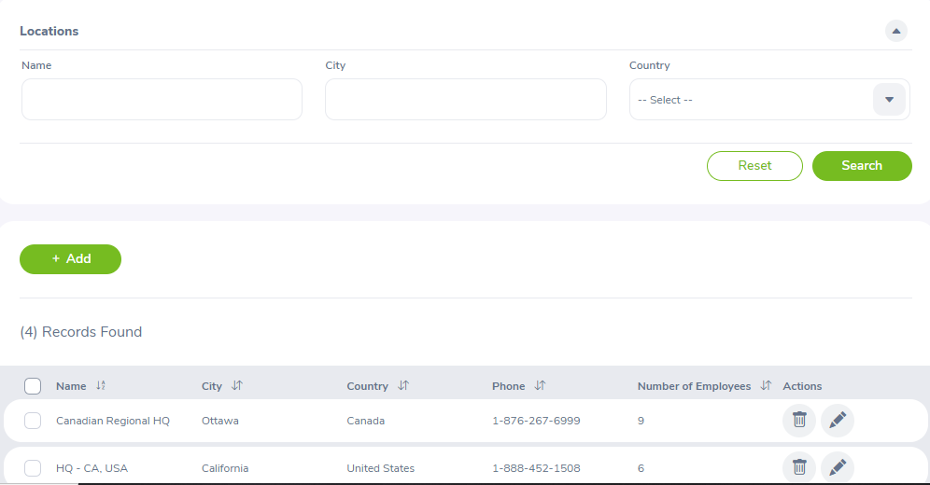 | Pass
SEARCH_LOCATIONS_2 | Tìm kiếm địa điểm với tên | - Đăng nhập bằng vai trò người dùng Quản trị viên - Đi tới trang Quản trị-> Tổ chức-> Địa điểm - Có một số địa điểm trong danh sách | 1. Nhập dữ liệu vào trường Tên 2. Nhấn nút tìm kiếm |  | Hiển thị các địa điểm có trong kết quả Danh sách bên dưới |  | Pass
SEARCH_LOCATIONS_3 | Tìm kiếm địa điểm với Thành phố | - Đăng nhập bằng vai trò người dùng Quản trị viên - Đi tới trang Quản trị-> Tổ chức-> Địa điểm - Có một số địa điểm trong danh sách | 1.Nhập dữ liệu vào trường Thành phố 2. Nhấn nút tìm kiếm |  | Hiển thị các địa điểm có trong kết quả Danh sách bên dưới |  | Pass
SEARCH_LOCATIONS_4 | Tìm kiếm địa điểm với Quốc Gia | - Đăng nhập bằng vai trò người dùng Quản trị viên - Đi tới trang Quản trị-> Tổ chức-> Địa điểm - Có một số địa điểm trong danh sách | 1. Chọn dữ liệu trong trường Quốc Gia 2. Nhấn nút tìm kiếm |  | Hiển thị các địa điểm có trong kết quả Danh sách bên dưới |  | Pass

ID | Test case name | Precondition | Test step | Tested data | Expected Result | Actual Result | Remark
Edit_Locations
EDIT_LOCATIONS_1 | Xem nội dung của mục địa điểm | - Đăng nhập với vao trò người dùng Quản trị viên - Đi tới trang Quản trị-> Tổ chức-> Địa điểm - Có một số địa điểm trong danh sách | 1. Nhấn đúp vào cột Tên địa điểm của bất kỳ mục Địa điểm nào 2. Kiểm tra nội dung của dữ liệu của mục đã xem |  | - Chỉnh sửa Trang địa điểm được mở với dữ liệu chi tiết của địa điểm đã chọn được tải - Chỉnh sửa dữ liệu được tải khi thêm mục mới -Tất cả các trường hiện chỉ được đọc -Nút chỉnh sửa hoặc hủy đang hoạt động |  | Pass
EDIT_LOCATIONS_2 | Chỉnh sửa tên địa điểm với tên để trống | - Đăng nhập với vao trò người dùng Quản trị viên - Đi tới trang Quản trị-> Tổ chức-> Địa điểm - Có một số địa điểm trong danh sách | 1. Nhấn đúp vào cột Tên địa điểm của bất kỳ mục Địa điểm nào 2. Kiểm tra nội dung của dữ liệu của mục đã xem 3. Nhấn nút Chỉnh sửa 4. Xóa trường Tên của địa điểm 5. Nhấn Lưu |  | Hiển thị một thông báo cho biết rằng Tên của địa điểm không được để trống |  | Pass
EDIT_LOCATIONS_3 | Chỉnh sửa tên địa điểm với tên đã tồn tại | - Đăng nhập với vao trò người dùng Quản trị viên - Đi tới trang Quản trị-> Tổ chức-> Địa điểm - Có một số địa điểm trong danh sách | 1. Nhấn đúp vào cột Tên địa điểm của bất kỳ mục Địa điểm nào 2. Kiểm tra nội dung của dữ liệu của mục đã xem 3. Nhấn nút Chỉnh sửa 4. Tại trường địa điểm thay đổi dữ liệu tên đã tồn tại 5. Nhấn Lưu |  | Hiển thị một thông báo cho biết rằng Tên của địa điểm đã được tồn tại |  | Pass
EDIT_LOCATIONS_4 | Chỉnh sửa Quốc Gia về mục select | - Đăng nhập với vao trò người dùng Quản trị viên - Đi tới trang Quản trị-> Tổ chức-> Địa điểm - Có một số địa điểm trong danh sách | 1. Nhấn đúp vào cột Tên địa điểm của bất kỳ mục Địa điểm nào 2. Kiểm tra nội dung của dữ liệu của mục đã xem 3. Nhấn nút Chỉnh sửa 4. Tại trường Quốc gia thay đổi về thành mục chọn 5. Nhấn Lưu |  | Hiển thị một thông báo cho biết rằng Quốc gia phải được chọn cụ thể |  | Pass

ID | Test case name | Precondition | Test step | Tested data | Expected Result | Actual Result | Remark
Edit_Structure
EDIT_STRUCTURE_1 | Xem nội dung cấu trúc tổ chức | - Đăng nhập với vai trò người dùng Quản trị viên - Đi tới trang Quản trị-> Tổ chức-> Cấu trúc tổ chức -Hiển thị cấu trúc tổ chức | 1. Kiểm tra nội dung của cấu trúc tổ chức |  | - Chỉnh sửa trang Cấu trúc tổ chức với dữ liệu đã được hiển thị. - Chỉnh sửa dữ liệu được tải thêm mục mới. -Nút chỉnh sửa đang hoạt động |  | Pass
EDIT_STRUCTURE_2 | Chỉnh sửa id đơn vị | - Đăng nhập với vai trò người dùng Quản trị viên - Đi tới trang Quản trị-> Tổ chức-> Cấu trúc tổ chức -Hiển thị cấu trúc tổ chức | 1. Nhấn đúp vào đơn vị muốn chỉnh sửa 2. Hiển thị bảng thông tin của đơn vị 3. Thay đổi dữ liệu của id đơn vị 4. Nhấn save |  | Hiển thị một thông báo cho biết rằng Tên đã tồn tại |  | Pass
EDIT_STRUCTURE_3 | xóa id đơn vị | - Đăng nhập với vai trò người dùng Quản trị viên - Đi tới trang Quản trị-> Tổ chức-> Cấu trúc tổ chức -Hiển thị cấu trúc tổ chức | 1. Nhấn đúp vào đơn vị muốn chỉnh sửa 2. Hiển thị bảng thông tin của đơn vị 3. Xóa dữ liệu của id đơn vị 4. Nhấn save |  | Hiển thị một thông báo cho biết rằng Tên đã tồn tại |  | Pass
EDIT_STRUCTURE_4 | Thêm đơn vị với tên để trống | - Đăng nhập với vai trò người dùng Quản trị viên - Đi tới trang Quản trị-> Tổ chức-> Cấu trúc tổ chức -Hiển thị cấu trúc tổ chức | 1. Nhấn đúp vào đơn vị muốn chỉnh sửa 2. Hiển thị bảng thông tin của đơn vị 3. Thêm đơn vị với tên để trống 4. Nhấn save |  | Hiển thị một thông báo cho biết rằng Tên không được để trống |  | Pass
EDIT_STRUCTURE_5 | Thêm đơn vị với tên đã có | - Đăng nhập với vai trò người dùng Quản trị viên - Đi tới trang Quản trị-> Tổ chức-> Cấu trúc tổ chức -Hiển thị cấu trúc tổ chức | 1. Nhấn đúp vào đơn vị muốn chỉnh sửa 2. Hiển thị bảng thông tin của đơn vị 3. Thêm đơn vị với tên đã có 4. Nhấn save |  | Hiển thị một thông báo cho biết rằng Tên đã tồn tại |  | Pass
EDIT_STRUCTURE_6 | Xóa đơn vị | - Đăng nhập với vai trò người dùng Quản trị viên - Đi tới trang Quản trị-> Tổ chức-> Cấu trúc tổ chức -Hiển thị cấu trúc tổ chức | 1. Nhấp vào dấu x bên phải đơn vị muốn xóa 2. Hiển thị bảng thông báo xác thức muốn xóa 3. Nhấn OK |  | Có một thông báo cho biết rằng xóa thành công Hiển thị lại bảng danh Cấu trúc tổ chức bên dưới với đơn vị được chọn đã xóa |  | Pass
EDIT_STRUCTURE_7 | Chỉnh sửa tên đơn vị với tên đã tồn tại | - Đăng nhập với vai trò người dùng Quản trị viên - Đi tới trang Quản trị-> Tổ chức-> Cấu trúc tổ chức -Hiển thị cấu trúc tổ chức | 1. Nhấn đúp vào đơn vị muốn chỉnh sửa 2. Hiển thị bảng thông tin của đơn vị 3. Thay đổi dữ liệu của tên đơn vị thành dữ liệu đã tồn tại 4. Nhấn save |  | Hiển thị một thông báo cho biết rằng Tên đã tồn tại |  | Pass

1.4) Qualifications
ID | Test case name | Precondition | Test step | Tested data | Expected Result | Actual Result | Remark
Add New Skills
ADD_SKILL_1 | Thêm kĩ năng mới với tên để trống | Đăng nhập với vai trò quản trị viên-> Đi tới trang quản trị-> Quản lý Bằng cấp-> Kĩ năng-> Thêm kĩ năng mới | 1. Xóa trường tên kĩ năng 2. Nhấn save |  | Có một thông báo lỗi cho biết rằng tên kĩ năng không được để trống | 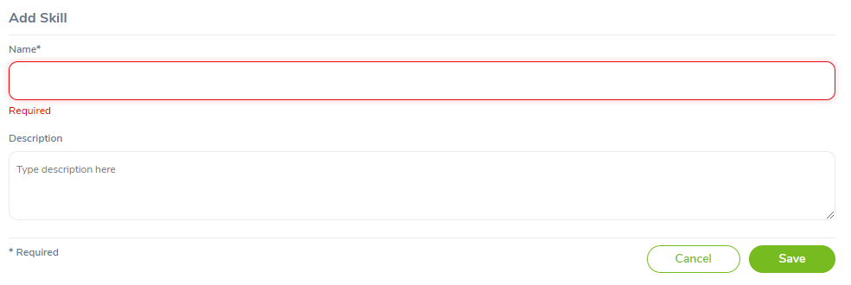 | Pass
ADD_SKILL_2 | Thêm kĩ năng mới với tên có dữ liệu | Đăng nhập với vai trò quản trị viên-> Đi tới trang quản trị-> Quản lý Bằng cấp-> Kĩ năng-> Thêm kĩ năng mới | 1. Nhập dữ liệu vào trường tên kĩ năng 2. Nhấn save | Name: CSS | Không báo lỗi |  | Pass
ADD_SKILL_3 | Thêm kĩ năng mới với tên được nhập trùng với dữ liệu đã có | Đăng nhập với vai trò quản trị viên-> Đi tới trang quản trị-> Quản lý Bằng cấp-> Kĩ năng-> Thêm kĩ năng mới | 1. Nhập dữ liệu vào trường tên kĩ năng 2. Nhấn save | Name: CSS | Có một thông báo lỗi cho biết rằng tên kĩ năng đã tồn tại |  | Pass

ID | Test case name | Precondition | Test step | Tested data | Expected Result | Actual Result | Remark
Edit Skills
EDIT_SKILL_1 | Xem nội dung của mục Kĩ năng | - Đăng nhập bằng vai trò người dùng Quản trị viên - Đi tới trang Quản trị->Quản lý bằng cấp-> Kĩ năng - Có một số kĩ năng trong danh sách | 1. Nhấn đúp vào cột tên kĩ năng của bắt kỳ mục kĩ năng nào 2. Kiểm tra nội dung dữ liệu của mục đã xem |  | - Chỉnh sửa kĩ năng được mở với dữ liệu của kĩ năng đã chọn được tải lên phía trên. - Chỉnh sửa dữ liệu được tải thêm mục mới - Tất cả các trường hiện có thể chỉnh sửa - Nút Lưu và Hủy đang hoạt động |  | Pass
EDIT_SKILL_2 | Xóa trường tên kĩ năng | - Đăng nhập bằng vai trò người dùng Quản trị viên - Đi tới trang Quản trị->Quản lý bằng cấp-> Kĩ năng - Có một số kĩ năng trong danh sách | 1. Nhấn đúp vào cột tên kĩ năng của bắt kỳ mục kĩ năng nào 2. Kiểm tra nội dung dữ liệu của mục đã xem 3. Xóa dữ liệu tại trường tên kĩ năng 4. Nhấn save |  | Có một thông báo lỗi cho biết rằng tên kĩ năng không được để trống |  | Pass
EDIT_SKILL_3 | Chỉnh sửa tên kĩ năng trùng với dữ liệu đã có | - Đăng nhập bằng vai trò người dùng Quản trị viên - Đi tới trang Quản trị->Quản lý bằng cấp-> Kĩ năng - Có một số kĩ năng trong danh sách | 1. Nhấn đúp vào cột tên kĩ năng của bắt kỳ mục kĩ năng nào 2. Kiểm tra nội dung dữ liệu của mục đã xem 3. Thay đổi dữ liệu của trường tên kĩ năng thành dữ liệu đã có 4. Nhấn save |  | Có một thông báo lỗi cho biết rằng tên kĩ năng đã tồn tại |  | Pass
EDIT_SKILL_4 | Chỉnh sửa tên kĩ năng trùng với dữ liệu chưa có | - Đăng nhập bằng vai trò người dùng Quản trị viên - Đi tới trang Quản trị->Quản lý bằng cấp-> Kĩ năng - Có một số kĩ năng trong danh sách | 1. Nhấn đúp vào cột tên kĩ năng của bắt kỳ mục kĩ năng nào 2. Kiểm tra nội dung dữ liệu của mục đã xem 3. Thay đổi dữ liệu của trường tên kĩ năng thành dữ liệu chưa có 4. Nhấn save |  | Không báo lỗi |  | Pass

ID | Test case name | Precondition | Test step | Tested data | Expected Result | Actual Result | Remark
Delete Skills
DELETE_SKILL_1 | Xóa kĩ năng được chọn | - Đăng nhập bằng vai trò người dùng Quản trị viên - Đi tới trang Quản trị->Quản lý bằng cấp-> Kĩ năng - Có một số kĩ năng trong danh sách | 1. Chọn kĩ năng cần xóa 2. Nhấn nút Xóa |  | Có một thông báo cho biết rằng xóa thành công Hiển thị lại bảng danh sách tất cả kĩ năng bên dưới với kĩ năng được chọn đã được xóa |  | Pass
DELETE_SKILL_2 | Xóa tất cả kĩ năng | - Đăng nhập bằng vai trò người dùng Quản trị viên - Đi tới trang Quản trị->Quản lý bằng cấp-> Kĩ năng - Có một số kĩ năng trong danh sách | 1. Chọn ô đầu tiên ở cột bên trái 2. Nhấn nút Xóa |  | Có một thông báo cho biết rằng xóa thành công Hiển thị lại bảng danh sách tất cả kĩ năng đã được xóa |  | Pass

ID | Test case name | Precondition | Test step | Tested data | Expected Result | Actual Result | Remark
Add New Education
ADD_EDUCATION_1 | Thêm học vấn mới với cấp độ để trống | - Đăng nhập với vai trò quản trị viên->ĐI tới trang quản trị-> Quản lí bằng cấp-> Học vấn-> Thêm học vấn | 1. Xóa trường dữ liệu cấp độ 2. Nhấn save |  | Có một thông báo lỗi cho biết rằng trường cấp độ không được để trống |  | Pass
ADD_EDUCATION_2 | Thêm học vấn mới với dữ liệu cấp độ trùng dữ liệu đã có | - Đăng nhập với vai trò quản trị viên->ĐI tới trang quản trị-> Quản lí bằng cấp-> Học vấn-> Thêm học vấn | 1. Nhập dữ liệu vào trường cấp độ trùng với dữ liệu đã có 2. Nhấn save |  | Có một thông báo cho biết rằng trình độ học vấn đã tồn tại |  | Pass
ADD_EDUCATION_3 | Thêm học vấn mới với dữ liệu cấp độ chưa có | - Đăng nhập với vai trò quản trị viên->ĐI tới trang quản trị-> Quản lí bằng cấp-> Học vấn-> Thêm học vấn | 1. Nhập dữ liệu vào trường cấp độ 2. Nhấn save |  | Không báo lỗi |  | Pass

ID | Test case name | Precondition | Test step | Tested data | Expected Result | Actual Result | Remark
Edit Education
EDIT_EDUCATION_1 | Xem nội dung của mục học vấn | - Đăng nhập bằng vai trò người dùng Quản trị viên - Đi tới trang Quản trị-> Quản lý bằng cấp-> Học vấn - Có một số kĩ năng trong danh sách | 1. Nhấn đúp vào cột tên kĩ năng của bắt kỳ mục học vấn nào 2. Kiểm tra nội dung dữ liệu của mục đã xem |  | - Chỉnh sửa học vấn được mở với dữ liệu của kĩ năng đã chọn được tải lên phía trên. - Chỉnh sửa dữ liệu được tải thêm mục mới - Tất cả các trường hiện có thể chỉnh sửa - Nút Lưu và Hủy đang hoạt động |  | Pass
EDIT_EDUCATION_2 | Xóa trường tên học vấn | - Đăng nhập bằng vai trò người dùng Quản trị viên - Đi tới trang Quản trị-> Quản lý bằng cấp-> Học vấn - Có một số kĩ năng trong danh sách | 1. Nhấn đúp vào cột tên kĩ năng của bắt kỳ mục học vấn nào 2. Kiểm tra nội dung dữ liệu của mục đã xem 3. Xóa dữ liệu tại trường tên kĩ năng 4. Nhấn save |  | Có một thông báo lỗi cho biết rằng tên học vấn không được để trống |  | Pass
EDIT_EDUCATION_3 | Chỉnh sửa tên học vấn trùng với dữ liệu đã có | - Đăng nhập bằng vai trò người dùng Quản trị viên - Đi tới trang Quản trị-> Quản lý bằng cấp-> Học vấn - Có một số kĩ năng trong danh sách | 1. Nhấn đúp vào cột tên kĩ năng của bắt kỳ mục học vấn nào 2. Kiểm tra nội dung dữ liệu của mục đã xem 3. Thay đổi dữ liệu của trường tên học vấn thành dữ liệu đã có 4. Nhấn save |  | Có một thông báo lỗi cho biết rằng tên học vấn đã tồn tại |  | Pass
EDIT_EDUCATION_4 | Chỉnh sửa tên học vấn trùng với dữ liệu chưa có | - Đăng nhập bằng vai trò người dùng Quản trị viên - Đi tới trang Quản trị-> Quản lý bằng cấp-> Học vấn - Có một số kĩ năng trong danh sách | 1. Nhấn đúp vào cột tên kĩ năng của bắt kỳ mục học vấn nào 2. Kiểm tra nội dung dữ liệu của mục đã xem 3. Thay đổi dữ liệu của trường tên học vấn thành dữ liệu chưa có 4. Nhấn save |  | Không báo lỗi |  | Pass

ID | Test case name | Precondition | Test step | Tested data | Expected Result | Actual Result | Remark
Delete Education
DELETE_EDUCATION_1 | Xóa học vấn được chọn | - Đăng nhập bằng vai trò người dùng Quản trị viên - Đi tới trang Quản trị->Quản lý bằng cấp-> Học vấn - Có một số kĩ năng trong danh sách | 1. Chọn học vấn cần xóa 2. Nhấn nút Xóa |  | Có một thông báo cho biết rằng xóa thành công Hiển thị lại bảng danh sách tất cả học vấn bên dưới với học vấn được chọn đã được xóa |  | Pass
DELETE_EDUCATION_2 | Xóa tất cả học vấn | - Đăng nhập bằng vai trò người dùng Quản trị viên - Đi tới trang Quản trị->Quản lý bằng cấp-> Học vấn - Có một số kĩ năng trong danh sách | 1. Chọn ô đầu tiên ở cột bên trái 2. Nhấn nút Xóa |  | Có một thông báo cho biết rằng xóa thành công Hiển thị lại bảng danh sách tất cả học vấn đã được xóa |  | Pass

ID | Test case name | Precondition | Test step | Tested data | Expected Result | Actual Result | Remark
Add new License
ADD_LICENSE_1 | Thêm giấy phép với tên để trống | - Đăng nhập với vai trò Quản trị viên Đi tới trang Quản trị-> Quản lý bằng cấp-> Giấy phép Thêm Giấy phép | 1.Xóa trường dữ liệu tên giấy phép 2.Nhấn nút Lưu |  | Hiển thị một thông báo lõi cho biết rằng tên giấy phép không được để trống |  | Pass
ADD_LICENSE_2 | Thêm giấy phép với tên trùng với dữ liệu đã tồn tại | - Đăng nhập với vai trò Quản trị viên Đi tới trang Quản trị-> Quản lý bằng cấp-> Giấy phép Thêm Giấy phép | 1. Thêm dữ liệu giấy phép trùng với dữ liệu đã tồn tại 2. Nhấn nút Lưu |  | Hiển thị một thông báo lỗi cho biết rằng tên giấy phép đã tồn tại |  | Pass
ADD_LICENSE_3 | Thêm giấy phép với tên giấy phép chưa tồn tại | - Đăng nhập với vai trò Quản trị viên Đi tới trang Quản trị-> Quản lý bằng cấp-> Giấy phép Thêm Giấy phép | 1. Thêm dữ liệu giấy phép trùng với dữ liệu chưa có 2. Nhấn nút Lưu |  | Không báo lỗi |  | Pass

ID | Test case name | Precondition | Test step | Tested data | Expected Result | Actual Result | Remark
Edit License
EDIT_LICENSE_1 | Xem nội dung của giấy phép | -Đăng nhập với vai trò Quản trị viên - Đi tới trang Quản trị-> Quản lý bằng cấp->Giấy phép -Có một số giấy phép trong danh sách | 1. Nhấn đúp vào cột tên giấy phép của bất kỳ mục giấy phép nào 2. Kiểm tra nội dung dữ liệu của mục đã xem |  | -Chỉnh sửa giấy phép được mở với dữ liệu của giấy phép đã chọn được tải lên phía trên - Chỉnh sửa dữ liệu được tải thêm mục mới - Tât cả các trường hiện có thể chỉnh sửa - Nút Lưu và Hủy đang hoạt động |  | Pass
EDIT_LICENSE_2 | Xóa trường tên giấy phép | -Đăng nhập với vai trò Quản trị viên - Đi tới trang Quản trị-> Quản lý bằng cấp->Giấy phép -Có một số giấy phép trong danh sách | 1. Nhấn đúp vào cột tên giấy phép của bất ký mục giấy phép nào 2. Kiểm tra nội dung dữ liệu của mục đã xem 3. Xóa dữ liệu của trường giấy phép 4. Nhấn save |  | Có một thông báo lỗi cho biết rằng trường tên giấy phép không được để trống |  | Pass
EDIT_LICENSE_3 | Chỉnh sửa tên giấy phép trùng với dữ liệu đã tồn tại | -Đăng nhập với vai trò Quản trị viên - Đi tới trang Quản trị-> Quản lý bằng cấp->Giấy phép -Có một số giấy phép trong danh sách | 1. Nhấn đúp vào cột tên giấy phép của bất ký mục giấy phép nào 2. Kiểm tra nội dung dữ liệu của mục đã xem 3. Thay đổi dữ liệu của trường giấy phép thành dữ liệu đã tồn tại 4. Nhấn save |  | Có một thông báo lỗi cho biết rằng tên giấy phép đã tồn tại |  | Pass
EDIT_LICENSE_4 | Chỉnh sửa tên giấy phép thành dữ liệu chưa tồn tại | -Đăng nhập với vai trò Quản trị viên - Đi tới trang Quản trị-> Quản lý bằng cấp->Giấy phép -Có một số giấy phép trong danh sách | 1. Nhấn đúp vào cột tên giấy phép của bất ký mục giấy phép nào 2. Kiểm tra nội dung dữ liệu của mục đã xem 3. Thay đổi dữ liệu của trường giấy phép thành dữ liệu chưa tồn tại 4. Nhấn save |  | Không báo lỗi |  | Pass

ID | Test case name | Precondition | Test step | Tested data | Expected Result | Actual Result | Remark
Delete License
DELETE_LICENSE_1 | Xóa giấy phép được chọn | -Đăng nhập với vai trò Quản trị viên - Đi tới trang Quản trị-> Quản lý bằng cấp->Giấy phép -Có một số giấy phép trong danh sách | 1. Chọn giấy phép được xóa 2. Nhấn nút xóa |  | - Có một thông báo cho biết rằng xóa thành công - Hiển thị bảng danh sách tất cả giấy phép bên dưới với giấy phép được chọn đã được xóa |  | Pass
DELETE_LICENSE_2 | Xóa tất cả giấy phép | -Đăng nhập với vai trò Quản trị viên - Đi tới trang Quản trị-> Quản lý bằng cấp->Giấy phép -Có một số giấy phép trong danh sách | 1. Chọn ô đầu tiên ở cột bên trái 2. Nhấn nút xóa |  | - Có một thông báo cho biết rằng xóa thành công -Hiển thị lại bảng danh sách với tất cả giấy phép đã được xóa |  | Pass

ID | Test case name | Precondition | Test step | Tested data | Expected Result | Actual Result | Remark
Add new Languages
ADD_LANGUAGE_1 | Thêm ngôn ngữ với tên để trống | - Đăng nhập với vai trò Quản trị viên Đi tới trang Quản trị-> Quản lý bằng cấp-> Ngôn ngữ Thêm Ngôn ngữ | 1.Xóa trường dữ liệu tên ngôn ngữ 2.Nhấn nút Lưu |  | Hiển thị một thông báo lõi cho biết rằng tên ngôn ngữ không được để trống |  | Pass
ADD_LANGUAGE_2 | Thêm ngôn ngữ với tên trùng với dữ liệu đã tồn tại | - Đăng nhập với vai trò Quản trị viên Đi tới trang Quản trị-> Quản lý bằng cấp-> Ngôn ngữ Thêm Ngôn ngữ | 1. Thêm dữ liệu ngôn ngữ trùng với dữ liệu đã tồn tại 2. Nhấn nút Lưu |  | Hiển thị một thông báo lỗi cho biết rằng tên ngôn ngữ đã tồn tại |  | Pass
ADD_LANGUAGE_3 | Thêm ngôn ngữ với tên ngôn ngữ chưa tồn tại | - Đăng nhập với vai trò Quản trị viên Đi tới trang Quản trị-> Quản lý bằng cấp-> Ngôn ngữ Thêm Ngôn ngữ | 1. Thêm dữ liệu ngôn ngữ trùng với dữ liệu chưa có 2. Nhấn nút Lưu |  | Không báo lỗi |  | Pass

ID | Test case name | Precondition | Test step | Tested data | Expected Result | Actual Result | Remark
Edit Languages
EDIT_LANGUAGE_1 | Xem nội dung của ngôn ngữ | -Đăng nhập với vai trò Quản trị viên - Đi tới trang Quản trị-> Quản lý bằng cấp->Ngôn ngữ -Có một số giấy phép trong danh sách | 1. Nhấn đúp vào cột tên ngôn ngữ của bất kỳ mục ngôn ngữ nào 2. Kiểm tra nội dung dữ liệu của mục đã xem |  | -Chỉnh sửa ngôn ngữ được mở với dữ liệu của ngôn ngữ đã chọn được tải lên phía trên - Chỉnh sửa dữ liệu được tải thêm mục mới - Tât cả các trường hiện có thể chỉnh sửa - Nút Lưu và Hủy đang hoạt động |  | Pass
EDIT_LANGUAGE_2 | Xóa trường tên ngôn ngữ | -Đăng nhập với vai trò Quản trị viên - Đi tới trang Quản trị-> Quản lý bằng cấp->Ngôn ngữ -Có một số giấy phép trong danh sách | 1. Nhấn đúp vào cột tên ngôn ngữ của bất ký mục ngôn ngữ nào 2. Kiểm tra nội dung dữ liệu của mục đã xem 3. Xóa dữ liệu của trường ngôn ngữ 4. Nhấn save |  | Có một thông báo lỗi cho biết rằng trường tên ngôn ngữ không được để trống |  | Pass
EDIT_LANGUAGE_3 | Chỉnh sửa tên ngôn ngữ trùng với dữ liệu đã tồn tại | -Đăng nhập với vai trò Quản trị viên - Đi tới trang Quản trị-> Quản lý bằng cấp->Ngôn ngữ -Có một số giấy phép trong danh sách | 1. Nhấn đúp vào cột tên ngôn ngữ của bất ký mục ngôn ngữ nào 2. Kiểm tra nội dung dữ liệu của mục đã xem 3. Thay đổi dữ liệu của trường ngôn ngữ thành dữ liệu đã tồn tại 4. Nhấn save |  | Có một thông báo lỗi cho biết rằng tên ngôn ngữ đã tồn tại |  | Pass
EDIT_LANGUAGE_4 | Chỉnh sửa tên ngôn ngữ thành dữ liệu chưa tồn tại | -Đăng nhập với vai trò Quản trị viên - Đi tới trang Quản trị-> Quản lý bằng cấp->Ngôn ngữ -Có một số giấy phép trong danh sách | 1. Nhấn đúp vào cột tên ngôn ngữ của bất ký mục ngôn ngữ nào 2. Kiểm tra nội dung dữ liệu của mục đã xem 3. Thay đổi dữ liệu của trường ngôn ngữ thành dữ liệu chưa tồn tại 4. Nhấn save |  | Không báo lỗi |  | Pass

ID | Test case name | Precondition | Test step | Tested data | Expected Result | Actual Result | Remark
Delete Languages
DELETE_LANGUAGE_1 | Xóa ngôn ngữ được chọn | -Đăng nhập với vai trò Quản trị viên - Đi tới trang Quản trị-> Quản lý bằng cấp->Ngôn ngữ -Có một số giấy phép trong danh sách | 1. Chọn ngôn ngữ được xóa 2. Nhấn nút xóa |  | - Có một thông báo cho biết rằng xóa thành công - Hiển thị bảng danh sách tất cả ngôn ngữ bên dưới với ngôn ngữ được chọn đã được xóa |  | Pass
DELETE_LANGUAGE_2 | Xóa tất cả ngôn ngữ | -Đăng nhập với vai trò Quản trị viên - Đi tới trang Quản trị-> Quản lý bằng cấp->Ngôn ngữ -Có một số giấy phép trong danh sách | 1. Chọn ô đầu tiên ở cột bên trái 2. Nhấn nút xóa |  | - Có một thông báo cho biết rằng xóa thành công -Hiển thị lại bảng danh sách với tất cả ngôn ngữ đã được xóa |  | Pass

ID | Test case name | Precondition | Test step | Tested data | Expected Result | Actual Result | Remark
Add new Memberships
ADD_MEMBERSHIP_1 | Thêm thành viên với tên để trống | - Đăng nhập với vai trò Quản trị viên Đi tới trang Quản trị-> Quản lý bằng cấp-> Thành viên Thêm Thành viên | 1.Xóa trường dữ liệu tên thành viên 2.Nhấn nút Lưu |  | Hiển thị một thông báo lõi cho biết rằng tên thành viên không được để trống |  | Pass
ADD_MEMBERSHIP_2 | Thêm thành viên với tên trùng với dữ liệu đã tồn tại | - Đăng nhập với vai trò Quản trị viên Đi tới trang Quản trị-> Quản lý bằng cấp-> Thành viên Thêm Thành viên | 1. Thêm dữ liệu thành viên trùng với dữ liệu đã tồn tại 2. Nhấn nút Lưu |  | Hiển thị một thông báo lỗi cho biết rằng tên thành viên đã tồn tại |  | Pass
ADD_MEMBERSHIP_3 | Thêm thành viên với tên thành viên chưa tồn tại | - Đăng nhập với vai trò Quản trị viên Đi tới trang Quản trị-> Quản lý bằng cấp-> Thành viên Thêm Thành viên | 1. Thêm dữ liệu thành viên trùng với dữ liệu chưa có 2. Nhấn nút Lưu |  | Không báo lỗi |  | Pass

ID | Test case name | Precondition | Test step | Tested data | Expected Result | Actual Result | Remark
Edit Memberships
EDIT_MEMBERSHIP_1 | Xem nội dung của thành viên | -Đăng nhập với vai trò Quản trị viên - Đi tới trang Quản trị-> Quản lý bằng cấp->Thành viên -Có một số thành viên trong danh sách | 1. Nhấn đúp vào cột tên thành viên của bất kỳ mục thành viên nào 2. Kiểm tra nội dung dữ liệu của mục đã xem |  | -Chỉnh sửa thành viên được mở với dữ liệu của thành viên đã chọn được tải lên phía trên - Chỉnh sửa dữ liệu được tải thêm mục mới - Tât cả các trường hiện có thể chỉnh sửa - Nút Lưu và Hủy đang hoạt động |  | Pass
EDIT_MEMBERSHIP_2 | Xóa trường tên thành viên | -Đăng nhập với vai trò Quản trị viên - Đi tới trang Quản trị-> Quản lý bằng cấp->Thành viên -Có một số thành viên trong danh sách | 1. Nhấn đúp vào cột tên thành viên của bất ký mục thành viên nào 2. Kiểm tra nội dung dữ liệu của mục đã xem 3. Xóa dữ liệu của trường thành viên 4. Nhấn save |  | Có một thông báo lỗi cho biết rằng trường tên thành viên không được để trống |  | Pass
EDIT_MEMBERSHIP_3 | Chỉnh sửa tên thành viên trùng với dữ liệu đã tồn tại | -Đăng nhập với vai trò Quản trị viên - Đi tới trang Quản trị-> Quản lý bằng cấp->Thành viên -Có một số thành viên trong danh sách | 1. Nhấn đúp vào cột tên thành viên của bất ký mục thành viên nào 2. Kiểm tra nội dung dữ liệu của mục đã xem 3. Thay đổi dữ liệu của trường thành viên thành dữ liệu đã tồn tại 4. Nhấn save |  | Có một thông báo lỗi cho biết rằng tên thành viên đã tồn tại |  | Pass
EDIT_MEMBERSHIP_4 | Chỉnh sửa tên thành viên thành dữ liệu chưa tồn tại | -Đăng nhập với vai trò Quản trị viên - Đi tới trang Quản trị-> Quản lý bằng cấp->Thành viên -Có một số thành viên trong danh sách | 1. Nhấn đúp vào cột tên thành viên của bất ký mục thành viên nào 2. Kiểm tra nội dung dữ liệu của mục đã xem 3. Thay đổi dữ liệu của trường thành viên thành dữ liệu chưa tồn tại 4. Nhấn save |  | Không báo lỗi |  | Pass

ID | Test case name | Precondition | Test step | Tested data | Expected Result | Actual Result | Remark
Delete Memberships
DELETE_MEMBERSHIP_1 | Xóa thành viên được chọn | -Đăng nhập với vai trò Quản trị viên - Đi tới trang Quản trị-> Quản lý bằng cấp->Thành viên -Có một số thành viên trong danh sách | 1. Chọn thành viên được xóa 2. Nhấn nút xóa 3. Hiển thị một thông báo xác nhận muốn xóa dữ liệu thành viên 4. Nhấn OK |  | - Có một thông báo cho biết rằng xóa thành công - Hiển thị bảng danh sách tất cả thành viên bên dưới với ngôn ngữ được chọn đã được xóa |  | Pass
DELETE_MEMBERSHIP_2 | Xóa tất cả thành viên | -Đăng nhập với vai trò Quản trị viên - Đi tới trang Quản trị-> Quản lý bằng cấp->Thành viên -Có một số thành viên trong danh sách | 1. Chọn ô đầu tiên ở cột bên trái 2. Nhấn nút xóa 3. Hiển thị một thông báo xác nhận muốn xóa dữ liệu thành viên 4. Nhấn OK |  | - Có một thông báo cho biết rằng xóa thành công -Hiển thị lại bảng danh sách với tất cả thành viên đã được xóa |  | Pass

2.2) Employee List
ID | Test case name | Precondition | Test step | Tested data | Expected Result | Actual Result | Remark
Employee Information
SEARCH_EMPLOYEE_01 | Tìm employee khi nội dung bị trống | Login by Admin role Go to PIM --> Employee List | 1. Để trống trường tìm kiếm và nhấn search |  | Hiển thị danh sách toàn bộ nhân viên |  | Pass
SEARCH_EMPLOYEE_02 | Tìm employee khi nội dung tồn tại trong danh sách dữ liệu | Login by Admin role Go to PIM --> Employee List | 1. Nhập nội dung bất kì và nhấn search |  | Hiển thị nội dung tìm kiếm | Hiển thị nội dung tìm kiếm | Pass
SEARCH_EMPLOYEE_03 | Tìm employee khi nội dung | Login by Admin role Go to PIM --> Employee List | 1. Nhập nội dung và nhấn search |  | Hiển thị nội dung tìm kiếm | Hiển thị nội dung tìm kiếm | Pass
SEARCH_EMPLOYEE-04 | Kiểm tra nút reset | Login by Admin role Go to PIM --> Employee List | 1. Nhập nội dung và nhấn reset |  | Nội dung đã ghi biến mất và thanh tìm kiếm trở về như cũ | Nội dung đã ghi biến mất và thanh tìm kiếm trở về như cũ | Pass
ADD_EMPLOYEE_01 | Kiểm tra requirement của Add Employee | Login by Admin role Go to PIM --> Employee List | 1.Để trống nội dun bất kì và nhấn save |  | Save thất bại và yêu cầu nhập thêm thông tin vào các ô chỉ định | Save thất bại và yêu cầu nhập thêm thông tin vào các ô chỉ định | Pass
ADD_EMPLOYEE_02 | Kiểm tra requirement của Add Employee | Login by Admin role Go to PIM --> Employee List | 1.Điền nội dung vào các ô yêu cầu và nhấn save |  | Save thành công và chuyển đến trang viewPersonalDetails | Save thành công và chuyển đến trang viewPersonalDetails | Pass
DELETE-EMPLOYEE_01 | Kiểm tra delete employee | Login by Admin role Go to PIM --> Employee List | 1.Chọn nội dung muốn delete 2.Nhấn delete |  | Delete thành công | Delete successfully | Pass

2.3) Add Employee
ID | Test case name | Precondition | Test step | Tested data | Expected Result | Actual Result | Remark
Add new employee
ADD_NEW_EMPLOYEE_01 | Để Trống toàn bộ nội dung | Login by Admin role Go to PIM --> Add Employee | 1. Để trống toàn bộ nội dung 2. Nhấn save |  | Add New Employee Thất bại |  | Pass
ADD_NEW_EMPLOYEE_02 | Nhập đầy đủ tên employee và để trống photograph,không nhấn create login detail | Login by Admin role Go to PIM --> Add Employee | 1.Nhập nội dung vào các trường 2.Photograph để trống 3.Nhấn save |  | Save thành công |  | Pass
ADD_NEW_EMPLOYEE_03 | Nhập đầy đủ tên employee và gán ảnh vào employee đó,không nhấn create login detail | Login by Admin role Go to PIM --> Add Employee | 1.Nhập nội dung vào các trường 2.gán ảnh Photograph 3.Nhấn save |  | Save thành công và employee đó có ảnh | tạo employee mới thành công và chuyển đến trang viewPersonalDetails, user có ảnh đại diện | Pass
ADD_NEW_EMPLOYEE_04 | Tìm employee khi nội dung bị trống,có nhấn create login detail | Login by Admin role Go to PIM --> Add Employee | 1. Để trống trường tìm kiếm 2.Nhấn create login detail 3.nhấn search |  | Add New Employee Failed | Add New Employee Failed | Pass
ADD_NEW_EMPLOYEE_05 | Tìm employee khi nội dung full name đầy đủ,có nhấn create login detail,user name để trống | Login by Admin role Go to PIM --> Add Employee | 1. Ghi nội dung full name 2. Chọn create login detail 3.để trống nội dung create login detail |  | Add New Employee Failed | Add New Employee Failed | Pass

2.4) Reports
ID | Test case name | Precondition | Test step | Tested data | Expected Result | Actual Result | Remark
Add Report
Add_REPORT_01 | Để trống mọi nội dung | Go to PIM--> Reports | 1.Để trống mọi nội dung và nhấn save |  | Thêm mới report thất bại | 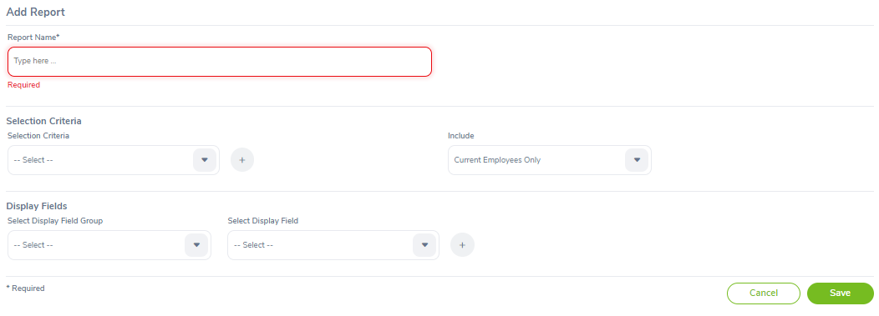 | Pass
Add_REPORT_02 | Kiểm tra lỗi Add report khi chỉ có điền thông tin vào report name | Go to PIM--> Reports | 1.Điền thông tin vào report name 2.Nhấn save |  | Thêm mới report thất bại |  | Pass
Add_REPORT_03 | Kiểm tra lỗi Add report khi chỉ có điền thông tin vào report name , selection criteria | Go to PIM--> Reports | 1.Điền thông tin vào report name và selection criteria 2.Nhấn save |  | Thêm mới report thất bại |  | Pass
Add_REPORT_04 | Kiểm tra lỗi Add report khi chỉ có điền thông tin vào report name , selection criteria,selectect criteria include | Go to PIM--> Reports | 1.Điền thông tin vào report name và selection criteria, selected criteria include 2.Nhấn save |  | Thêm mới report thất bại |  | Pass
Add_REPORT_05 | Kiểm tra lỗi Add report khi chỉ có điền thông tin vào report name , selection criteria,selectect criteria include,display field groups | Go to PIM--> Reports | 1.Điền thông tin vào report name và selection criteria, selected criteria include.display field group 2.Nhấn save |  | Thêm mới report thất bại |  | Pass
Add_REPORT_06 | Kiểm tra lỗi Add report khi chỉ có điền thông tin vào report name , selection criteria,selectect criteria include,display field groups,display fields | Go to PIM--> Reports | 1.Điền thông tin vào report name và selection criteria, selected criteria include.display field group,display field 2.Nhấn save |  | Thêm mới report thất bại |  | Pass
Add_REPORT_07 | Kiểm tra lỗi Add report khi chỉ có điền thông tin đầy đủ | Go to PIM--> Reports | 1.Điền thông tin vào mọi trường có tồn tại 2.Nhấn save |  | Lưu thành công | Nhiều trường require không hiển thị các thông tin nhập liệu | Failed
Search Report
SEARCH_REPORT_01 | Để trống mọi nội dung | Go to PIM--> Reports | 1.Để trống mọi nội dung và nhấn save |  | Hiển thị toàn bộ nội dung tìm kiếm |  | Pass
SEARCH_REPORT_02 | Tìm kiếm Employee Report có tồn tại | Go to PIM--> Reports | 1.Điền thông tin vào report name 2.Nhấn save | Report Name: All Employee Sub Unit Hierarchy Report | Hiển thị Report Name tôn tại đang tìm kiếm |  | Pass
SEARCH_REPORT_03 | Tìm kiếm Employee Report không tồn tại | Go to PIM--> Reports | 1.Điền thông tin vào report name 2.Nhấn save | Report Name: ABC | Thêm mới report thất bại |  | Pass

